Sheet
 |  | 제목(영역) : | 나라별 국기 | https://ko.wikipedia.org/wiki/깃발_목록
 |  | 제한시간(분:초) : | 1:00 | 대앤틸리스 제도 까지
 |  | 게임 대기화면 이미지 : | quiz01_country_flag.png
 |  | 퀴즈모드 |  |  | 퀴즈 질문
번호 | 타입 o/c/m | 영역 | 문제(한글 150글자) | 문제 이미지 | 정답 | 1(한글33글자) | 2 | 3 | 4 | 5 | 6 | 7 | 8 | 9 | 10 | 11 | 12 | 13 | 14 | 15 | 16 | 17 | 18 | 19 | 20 | 21 | 22 | 23 | 24 | 25 | 26 | 27 | 28 | 29 | 30 | 31 | 32 | 33 | 34 | 35 | 36 | 37 | 38 | 39 | 40 | 41 | 42 | 43 | 44 | 45 | 46 | 47 | 48 | 49 | 50
1 | c | 유퀴즈 | 다음 국기는 어느 나라의 국기일까요? | 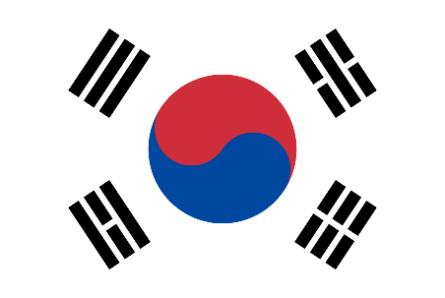 | 1 | 대한민국 | 일본 | 중국 | 북한 | 대만 | 몽골 | 태국 | 베트남 | 캄보디아 | 라오스 | 미얀마 | 말레이시아 | 싱가포르 | 인도네시아 | 필리핀 | 브루나이 | 동티모르 | 인도 | 파키스탄 | 방글라데시 | 아프가니스탄 | 스리랑카 | 몰디브 | 네팔 | 부탄 | 이스라엘 | 팔레스타인 | 요르단 | 퀘웨이트 | 아랍에미리트 | 카타르 | 바레인 | 예멘 | 오만 | 키프로스 | 뒤르키예
2 | c | 나라별 국기 | 다음 국기는 어느 나라의 국기일까요? | 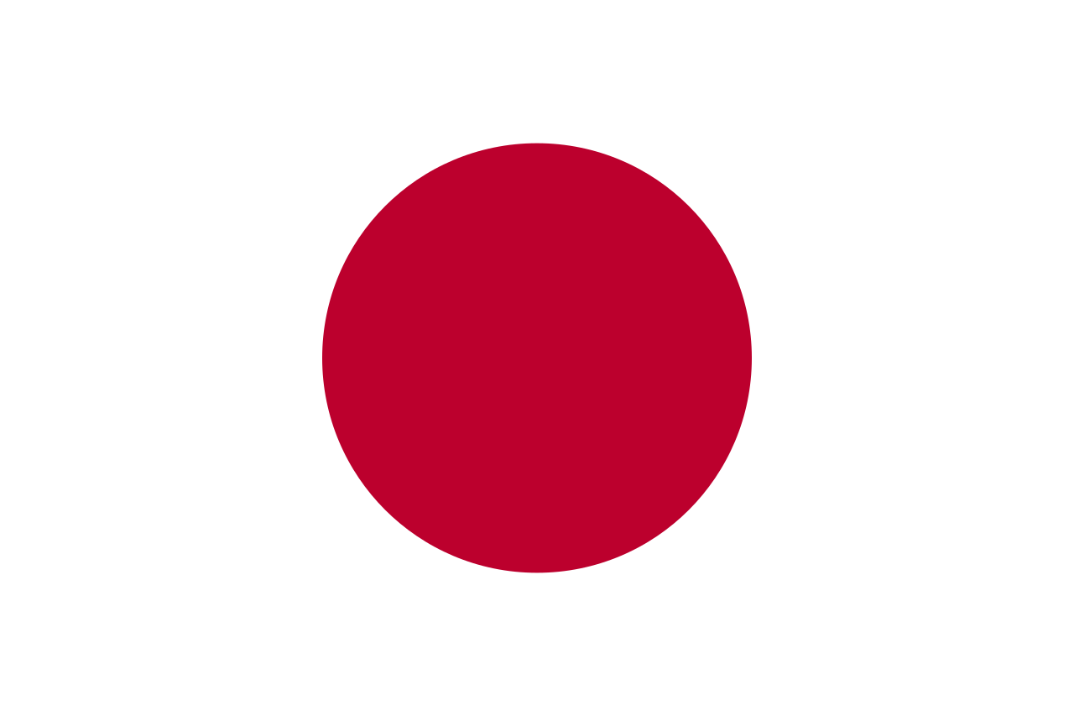 | 2 | 대한민국 | 일본 | 중국 | 북한 | 대만 | 몽골 | 태국 | 베트남 | 캄보디아 | 라오스 | 미얀마 | 말레이시아 | 싱가포르 | 인도네시아 | 필리핀 | 브루나이 | 동티모르 | 인도 | 파키스탄 | 방글라데시 | 아프가니스탄 | 스리랑카 | 몰디브 | 네팔 | 부탄 | 이스라엘 | 팔레스타인 | 요르단 | 퀘웨이트 | 아랍에미리트 | 카타르 | 바레인 | 예멘 | 오만 | 키프로스 | 뒤르키예
3 | c | 나라별 국기 | 다음 국기는 어느 나라의 국기일까요? | 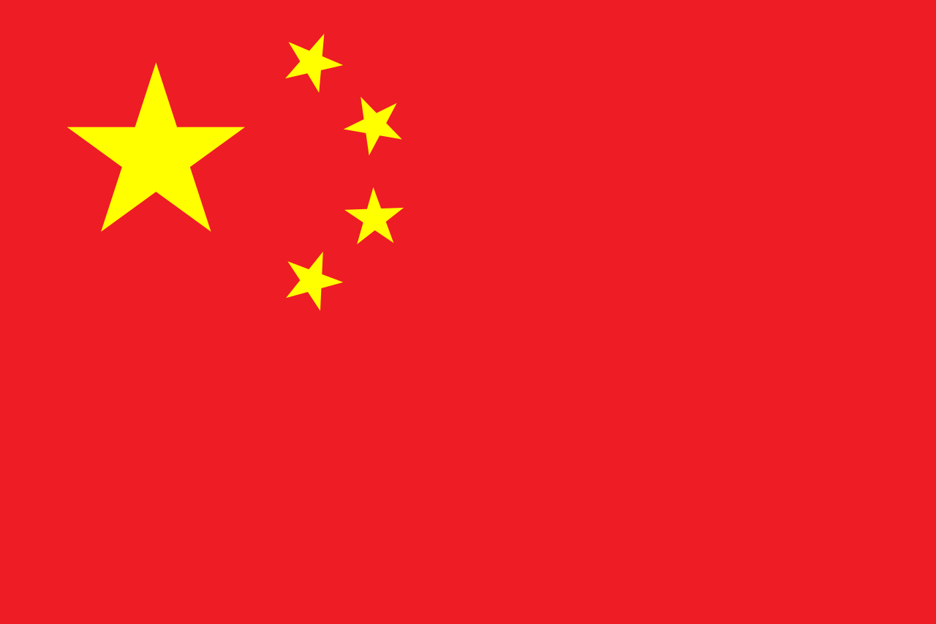 | 3 | 대한민국 | 일본 | 중국 | 북한 | 대만 | 몽골 | 태국 | 베트남 | 캄보디아 | 라오스 | 미얀마 | 말레이시아 | 싱가포르 | 인도네시아 | 필리핀 | 브루나이 | 동티모르 | 인도 | 파키스탄 | 방글라데시 | 아프가니스탄 | 스리랑카 | 몰디브 | 네팔 | 부탄 | 이스라엘 | 팔레스타인 | 요르단 | 퀘웨이트 | 아랍에미리트 | 카타르 | 바레인 | 예멘 | 오만 | 키프로스 | 뒤르키예
4 | c | 나라별 국기 | 다음 국기는 어느 나라의 국기일까요? | 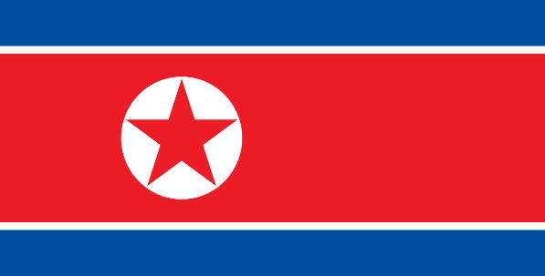 | 4 | 대한민국 | 일본 | 중국 | 북한 | 대만 | 몽골 | 태국 | 베트남 | 캄보디아 | 라오스 | 미얀마 | 말레이시아 | 싱가포르 | 인도네시아 | 필리핀 | 브루나이 | 동티모르 | 인도 | 파키스탄 | 방글라데시 | 아프가니스탄 | 스리랑카 | 몰디브 | 네팔 | 부탄 | 이스라엘 | 팔레스타인 | 요르단 | 퀘웨이트 | 아랍에미리트 | 카타르 | 바레인 | 예멘 | 오만 | 키프로스 | 뒤르키예
5 | c | 나라별 국기 | 다음 국기는 어느 나라의 국기일까요? | 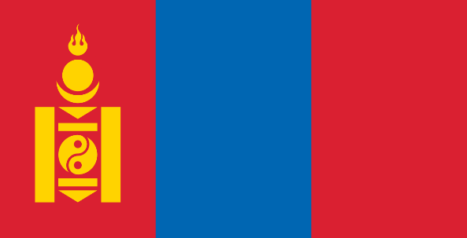 | 5 | 대한민국 | 일본 | 중국 | 북한 | 몽골 | 대만 | 태국 | 베트남 | 캄보디아 | 라오스 | 미얀마 | 말레이시아 | 싱가포르 | 인도네시아 | 필리핀 | 브루나이 | 동티모르 | 인도 | 파키스탄 | 방글라데시 | 아프가니스탄 | 스리랑카 | 몰디브 | 네팔 | 부탄 | 이스라엘 | 팔레스타인 | 요르단 | 퀘웨이트 | 아랍에미리트 | 카타르 | 바레인 | 예멘 | 오만 | 키프로스 | 뒤르키예
6 | c | 나라별 국기 | 다음 국기는 어느 나라의 국기일까요? | 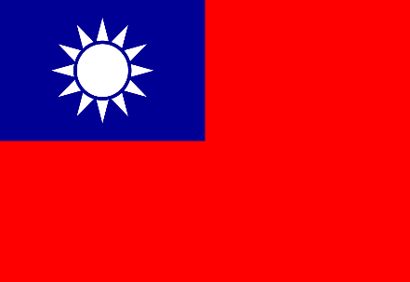 | 5 | 대한민국 | 일본 | 중국 | 북한 | 대만 | 몽골 | 태국 | 베트남 | 캄보디아 | 라오스 | 미얀마 | 말레이시아 | 싱가포르 | 인도네시아 | 필리핀 | 브루나이 | 동티모르 | 인도 | 파키스탄 | 방글라데시 | 아프가니스탄 | 스리랑카 | 몰디브 | 네팔 | 부탄 | 이스라엘 | 팔레스타인 | 요르단 | 퀘웨이트 | 아랍에미리트 | 카타르 | 바레인 | 예멘 | 오만 | 키프로스 | 뒤르키예
7 | c | 나라별 국기 | 다음 국기는 어느 나라의 국기일까요? | 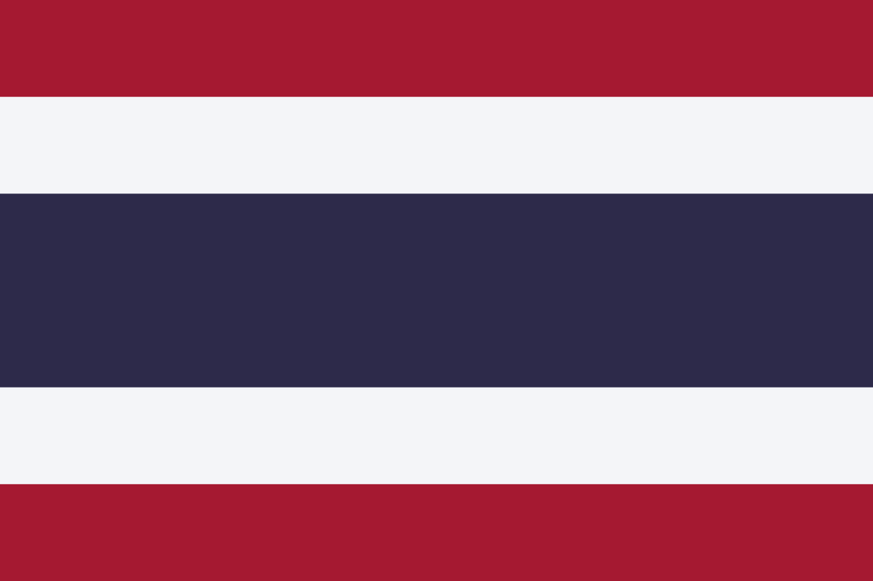 | 1 | 태국 | 베트남 | 캄보디아 | 라오스 | 미얀마 | 대한민국 | 일본 | 중국 | 북한 | 대만 | 몽골 | 말레이시아 | 싱가포르 | 인도네시아 | 필리핀 | 브루나이 | 동티모르 | 인도 | 파키스탄 | 방글라데시 | 아프가니스탄 | 스리랑카 | 몰디브 | 네팔 | 부탄 | 이스라엘 | 팔레스타인 | 요르단 | 퀘웨이트 | 아랍에미리트 | 카타르 | 바레인 | 예멘 | 오만 | 키프로스 | 뒤르키예
8 | c | 나라별 국기 | 다음 국기는 어느 나라의 국기일까요? | 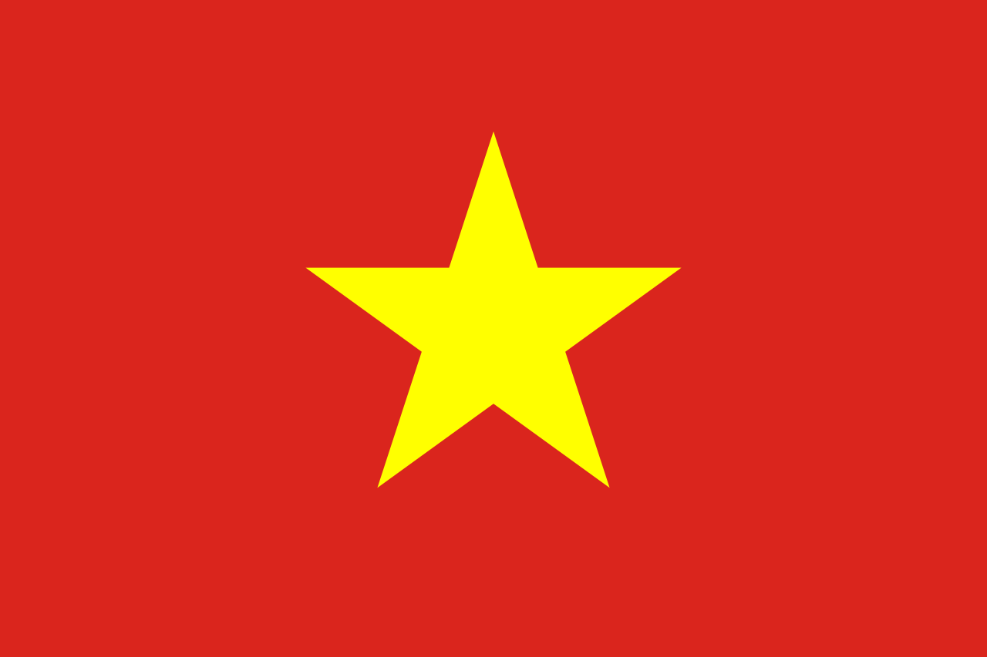 | 2 | 태국 | 베트남 | 캄보디아 | 라오스 | 미얀마 | 대한민국 | 일본 | 중국 | 북한 | 대만 | 몽골 | 말레이시아 | 싱가포르 | 인도네시아 | 필리핀 | 브루나이 | 동티모르 | 인도 | 파키스탄 | 방글라데시 | 아프가니스탄 | 스리랑카 | 몰디브 | 네팔 | 부탄 | 이스라엘 | 팔레스타인 | 요르단 | 퀘웨이트 | 아랍에미리트 | 카타르 | 바레인 | 예멘 | 오만 | 키프로스 | 뒤르키예
9 | c | 나라별 국기 | 다음 국기는 어느 나라의 국기일까요? | 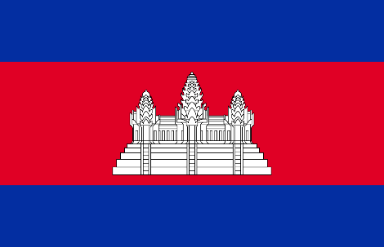 | 3 | 태국 | 베트남 | 캄보디아 | 라오스 | 미얀마 | 대한민국 | 일본 | 중국 | 북한 | 대만 | 몽골 | 말레이시아 | 싱가포르 | 인도네시아 | 필리핀 | 브루나이 | 동티모르 | 인도 | 파키스탄 | 방글라데시 | 아프가니스탄 | 스리랑카 | 몰디브 | 네팔 | 부탄 | 이스라엘 | 팔레스타인 | 요르단 | 퀘웨이트 | 아랍에미리트 | 카타르 | 바레인 | 예멘 | 오만 | 키프로스 | 뒤르키예
10 | c | 나라별 국기 | 다음 국기는 어느 나라의 국기일까요? | 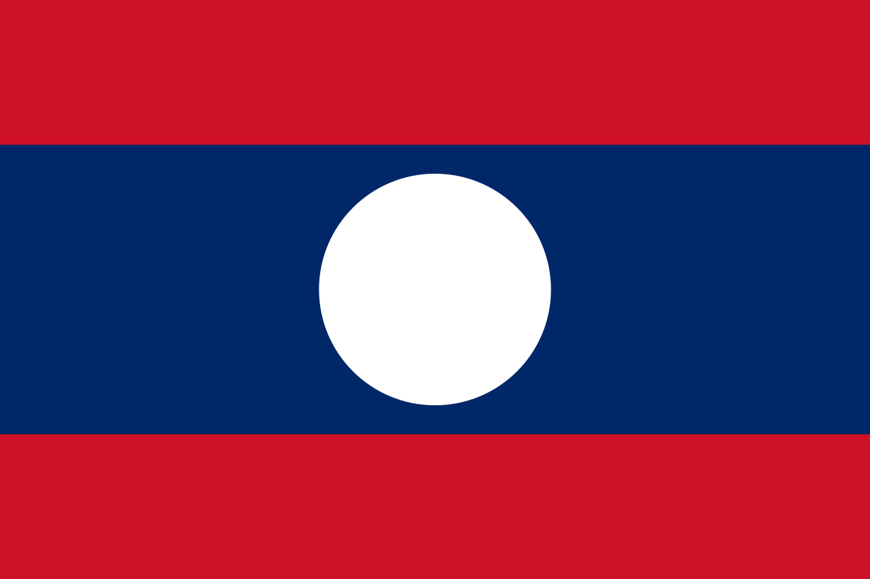 | 4 | 태국 | 베트남 | 캄보디아 | 라오스 | 미얀마 | 대한민국 | 일본 | 중국 | 북한 | 대만 | 몽골 | 말레이시아 | 싱가포르 | 인도네시아 | 필리핀 | 브루나이 | 동티모르 | 인도 | 파키스탄 | 방글라데시 | 아프가니스탄 | 스리랑카 | 몰디브 | 네팔 | 부탄 | 이스라엘 | 팔레스타인 | 요르단 | 퀘웨이트 | 아랍에미리트 | 카타르 | 바레인 | 예멘 | 오만 | 키프로스 | 뒤르키예
11 | c | 나라별 국기 | 다음 국기는 어느 나라의 국기일까요? | 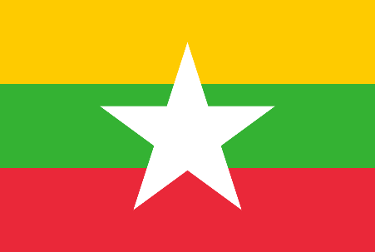 | 5 | 태국 | 베트남 | 캄보디아 | 라오스 | 미얀마 | 대한민국 | 일본 | 중국 | 북한 | 대만 | 몽골 | 말레이시아 | 싱가포르 | 인도네시아 | 필리핀 | 브루나이 | 동티모르 | 인도 | 파키스탄 | 방글라데시 | 아프가니스탄 | 스리랑카 | 몰디브 | 네팔 | 부탄 | 이스라엘 | 팔레스타인 | 요르단 | 퀘웨이트 | 아랍에미리트 | 카타르
12 | c | 나라별 국기 | 다음 국기는 어느 나라의 국기일까요? | 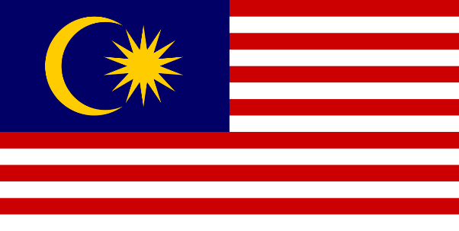 | 1 | 말레이시아 | 싱가포르 | 인도네시아 | 필리핀 | 브루나이 | 동티모르 | 대한민국 | 일본 | 중국 | 북한 | 대만 | 몽골 | 인도 | 파키스탄 | 방글라데시 | 아프가니스탄 | 스리랑카 | 몰디브 | 네팔 | 부탄 | 이스라엘 | 팔레스타인 | 요르단 | 퀘웨이트 | 아랍에미리트 | 카타르 | 바레인 | 예멘 | 오만 | 키프로스 | 뒤르키예
13 | c | 나라별 국기 | 다음 국기는 어느 나라의 국기일까요? | 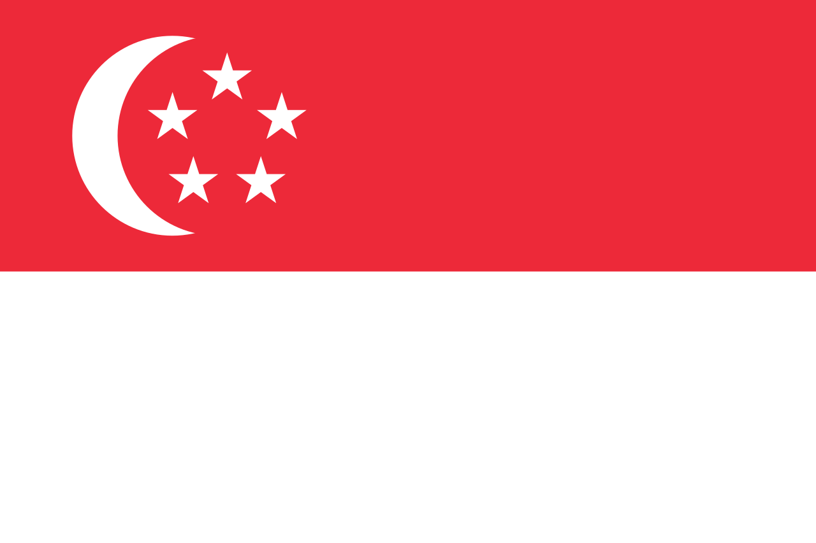 | 2 | 말레이시아 | 싱가포르 | 인도네시아 | 필리핀 | 브루나이 | 동티모르 | 대한민국 | 일본 | 중국 | 북한 | 대만 | 몽골 | 인도 | 파키스탄 | 방글라데시 | 아프가니스탄 | 스리랑카 | 몰디브 | 네팔 | 부탄 | 이스라엘 | 팔레스타인 | 요르단 | 퀘웨이트 | 아랍에미리트 | 카타르 | 바레인 | 예멘 | 오만 | 키프로스 | 뒤르키예
14 | c | 나라별 국기 | 다음 국기는 어느 나라의 국기일까요? |  | 3 | 말레이시아 | 싱가포르 | 인도네시아 | 필리핀 | 브루나이 | 동티모르 | 대한민국 | 일본 | 중국 | 북한 | 대만 | 몽골 | 인도 | 파키스탄 | 방글라데시 | 아프가니스탄 | 스리랑카 | 몰디브 | 네팔 | 부탄 | 이스라엘 | 팔레스타인 | 요르단 | 퀘웨이트 | 아랍에미리트 | 카타르 | 바레인 | 예멘 | 오만 | 키프로스 | 뒤르키예
15 | c | 나라별 국기 | 다음 국기는 어느 나라의 국기일까요? | 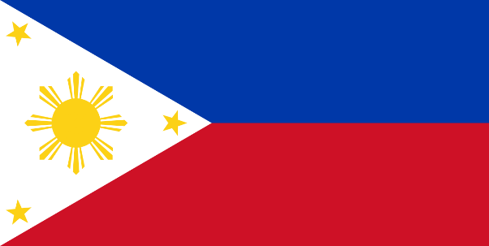 | 4 | 말레이시아 | 싱가포르 | 인도네시아 | 필리핀 | 브루나이 | 동티모르 | 대한민국 | 일본 | 중국 | 북한 | 대만 | 몽골 | 인도 | 파키스탄 | 방글라데시 | 아프가니스탄 | 스리랑카 | 몰디브 | 네팔 | 부탄 | 이스라엘 | 팔레스타인 | 요르단 | 퀘웨이트 | 아랍에미리트 | 카타르 | 바레인 | 예멘 | 오만 | 키프로스 | 뒤르키예
16 | c | 나라별 국기 | 다음 국기는 어느 나라의 국기일까요? | 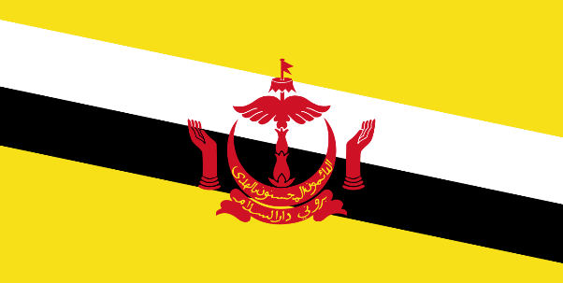 | 5 | 말레이시아 | 싱가포르 | 인도네시아 | 필리핀 | 브루나이 | 동티모르 | 대한민국 | 일본 | 중국 | 북한 | 대만 | 몽골 | 인도 | 파키스탄 | 방글라데시 | 아프가니스탄 | 스리랑카 | 몰디브 | 네팔 | 부탄 | 이스라엘 | 팔레스타인 | 요르단 | 퀘웨이트 | 아랍에미리트 | 카타르 | 바레인 | 예멘 | 오만 | 키프로스 | 뒤르키예
17 | c | 나라별 국기 | 다음 국기는 어느 나라의 국기일까요? | 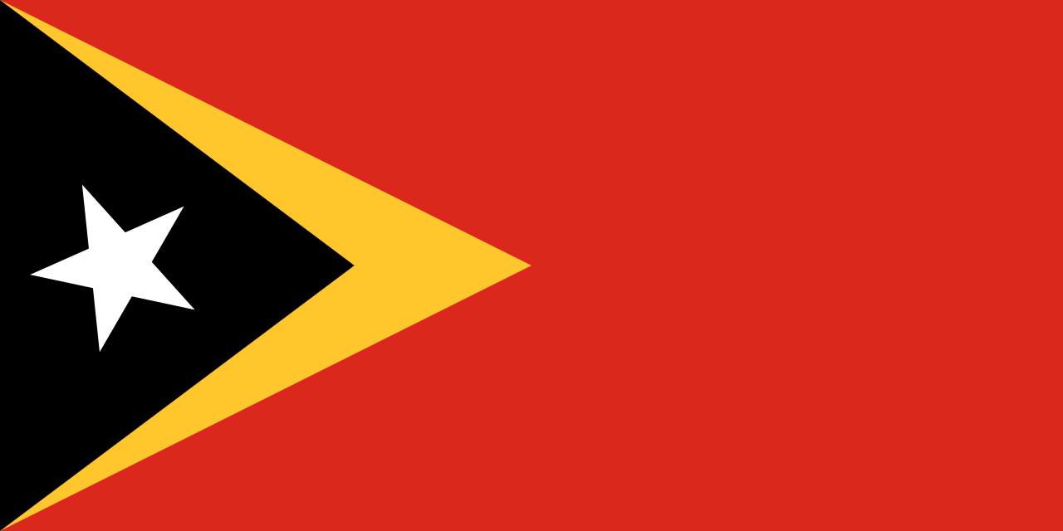 | 5 | 말레이시아 | 싱가포르 | 인도네시아 | 필리핀 | 동티모르 | 브루나이 | 대한민국 | 일본 | 중국 | 북한 | 대만 | 몽골 | 인도 | 파키스탄 | 방글라데시 | 아프가니스탄 | 스리랑카 | 몰디브 | 네팔 | 부탄 | 이스라엘 | 팔레스타인 | 요르단 | 퀘웨이트 | 아랍에미리트 | 카타르 | 바레인 | 예멘 | 오만 | 키프로스 | 뒤르키예
18 | c | 나라별 국기 | 다음 국기는 어느 나라의 국기일까요? | 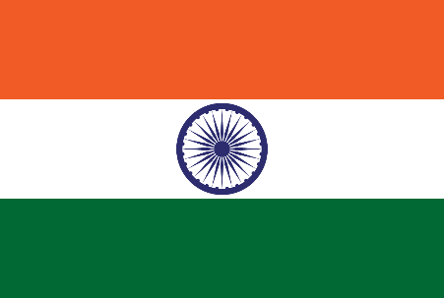 | 1 | 인도 | 파키스탄 | 방글라데시 | 아프가니스탄 | 스리랑카 | 몰디브 | 네팔 | 부탄 | 몽골 | 태국 | 베트남 | 캄보디아 | 라오스 | 미얀마 | 말레이시아 | 싱가포르 | 인도네시아 | 필리핀 | 브루나이 | 동티모르 | 이스라엘 | 팔레스타인 | 요르단 | 퀘웨이트 | 아랍에미리트 | 카타르 | 바레인 | 예멘 | 오만 | 키프로스 | 뒤르키예
19 | c | 나라별 국기 | 다음 국기는 어느 나라의 국기일까요? | 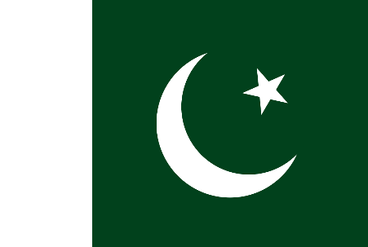 | 2 | 인도 | 파키스탄 | 방글라데시 | 아프가니스탄 | 스리랑카 | 몰디브 | 네팔 | 부탄 | 몽골 | 태국 | 베트남 | 캄보디아 | 라오스 | 미얀마 | 말레이시아 | 싱가포르 | 인도네시아 | 필리핀 | 브루나이 | 동티모르 | 이스라엘 | 팔레스타인 | 요르단 | 퀘웨이트 | 아랍에미리트 | 카타르 | 바레인 | 예멘 | 오만 | 키프로스 | 뒤르키예
20 | c | 나라별 국기 | 다음 국기는 어느 나라의 국기일까요? | 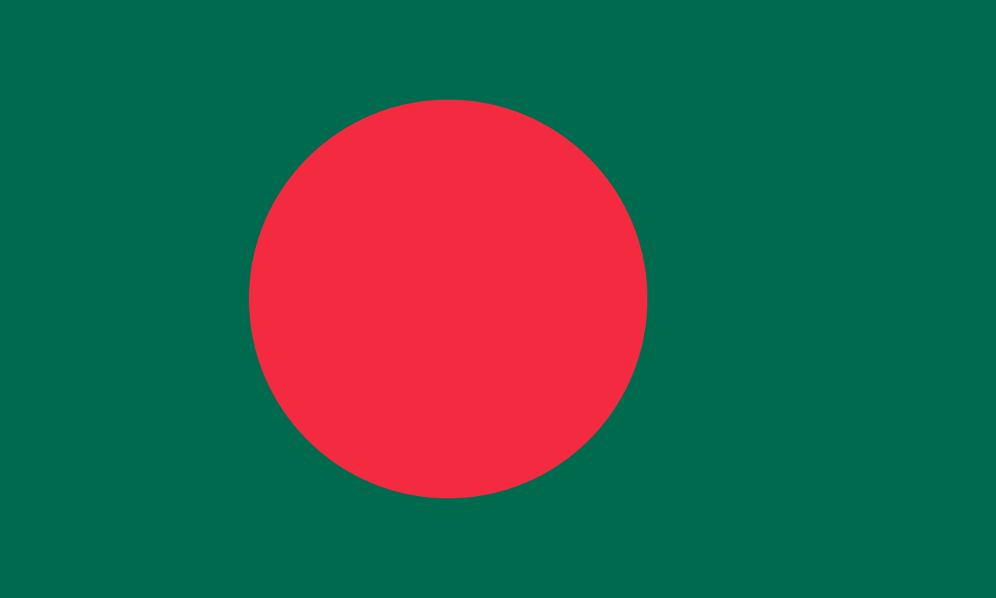 | 3 | 인도 | 파키스탄 | 방글라데시 | 아프가니스탄 | 스리랑카 | 몰디브 | 네팔 | 부탄 | 몽골 | 태국 | 베트남 | 캄보디아 | 라오스 | 미얀마 | 말레이시아 | 싱가포르 | 인도네시아 | 필리핀 | 브루나이 | 동티모르 | 이스라엘 | 팔레스타인 | 요르단 | 퀘웨이트 | 아랍에미리트 | 카타르 | 바레인 | 예멘 | 오만 | 키프로스 | 뒤르키예
21 | c | 나라별 국기 | 다음 국기는 어느 나라의 국기일까요? | 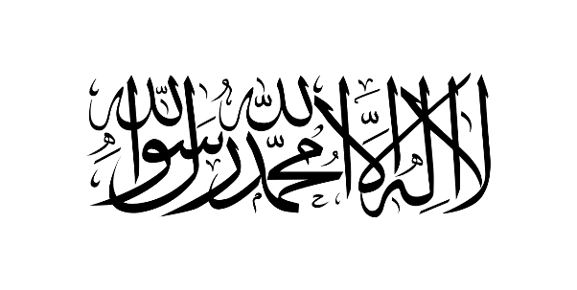 | 4 | 인도 | 파키스탄 | 방글라데시 | 아프가니스탄 | 스리랑카 | 몰디브 | 네팔 | 부탄 | 몽골 | 태국 | 베트남 | 캄보디아 | 라오스 | 미얀마 | 말레이시아 | 싱가포르 | 인도네시아 | 필리핀 | 브루나이 | 동티모르 | 이스라엘 | 팔레스타인 | 요르단 | 퀘웨이트 | 아랍에미리트 | 카타르 | 바레인 | 예멘 | 오만 | 키프로스 | 뒤르키예
22 | c | 나라별 국기 | 다음 국기는 어느 나라의 국기일까요? | 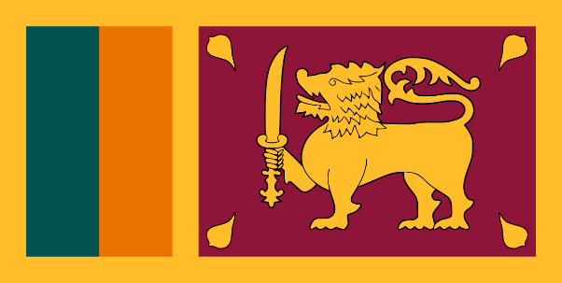 | 5 | 인도 | 파키스탄 | 방글라데시 | 아프가니스탄 | 스리랑카 | 몰디브 | 네팔 | 부탄 | 몽골 | 태국 | 베트남 | 캄보디아 | 라오스 | 미얀마 | 말레이시아 | 싱가포르 | 인도네시아 | 필리핀 | 브루나이 | 동티모르 | 이스라엘 | 팔레스타인 | 요르단 | 퀘웨이트 | 아랍에미리트 | 카타르 | 바레인 | 예멘 | 오만 | 키프로스 | 뒤르키예
23 | c | 나라별 국기 | 다음 국기는 어느 나라의 국기일까요? | 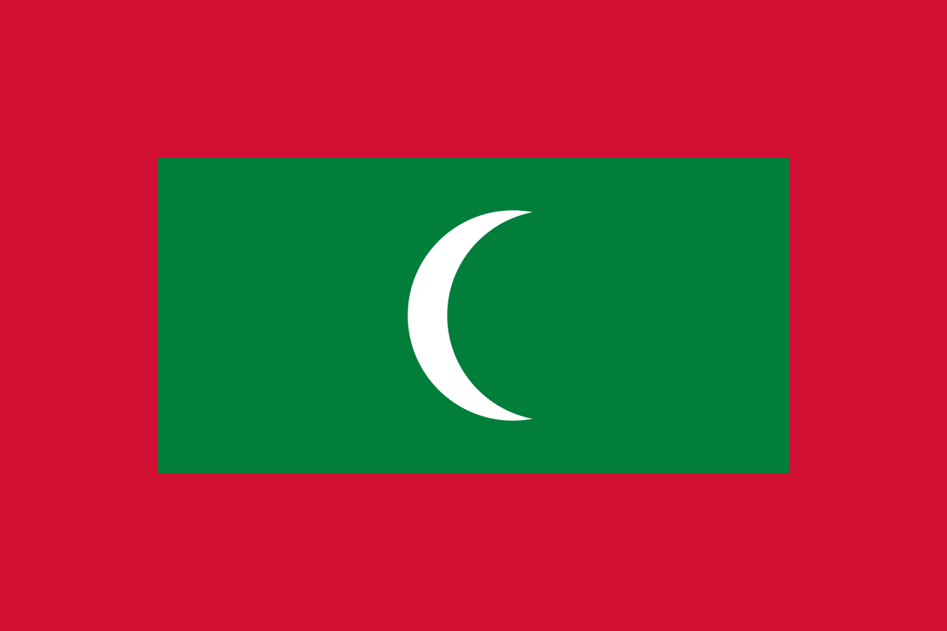 | 5 | 인도 | 파키스탄 | 방글라데시 | 아프가니스탄 | 몰디브 | 네팔 | 부탄 | 스리랑카 | 몽골 | 태국 | 베트남 | 캄보디아 | 라오스 | 미얀마 | 말레이시아 | 싱가포르 | 인도네시아 | 필리핀 | 브루나이 | 동티모르 | 이스라엘 | 팔레스타인 | 요르단 | 퀘웨이트 | 아랍에미리트 | 카타르 | 바레인 | 예멘 | 오만 | 키프로스 | 뒤르키예
24 | c | 나라별 국기 | 다음 국기는 어느 나라의 국기일까요? | 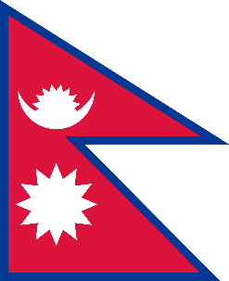 | 5 | 인도 | 파키스탄 | 방글라데시 | 아프가니스탄 | 네팔 | 부탄 | 스리랑카 | 몰디브 | 몽골 | 태국 | 베트남 | 캄보디아 | 라오스 | 미얀마 | 말레이시아 | 싱가포르 | 인도네시아 | 필리핀 | 브루나이 | 동티모르 | 이스라엘 | 팔레스타인 | 요르단 | 퀘웨이트 | 아랍에미리트 | 카타르 | 바레인 | 예멘 | 오만 | 키프로스 | 뒤르키예
25 | c | 나라별 국기 | 다음 국기는 어느 나라의 국기일까요? | 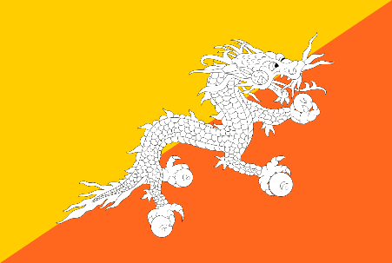 | 5 | 인도 | 파키스탄 | 방글라데시 | 아프가니스탄 | 부탄 | 스리랑카 | 몰디브 | 네팔 | 몽골 | 태국 | 베트남 | 캄보디아 | 라오스 | 미얀마 | 말레이시아 | 싱가포르 | 인도네시아 | 필리핀 | 브루나이 | 동티모르 | 이스라엘 | 팔레스타인
26 | c | 나라별 국기 | 다음 국기는 어느 나라의 국기일까요? | 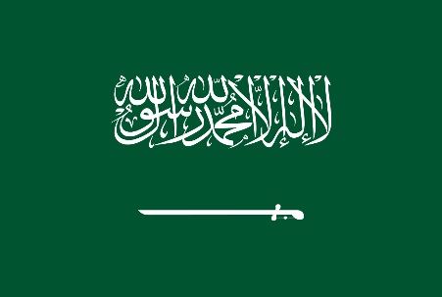 | 1 | 사우디아라비아 | 이란 | 이라크 | 시리아 | 레바논 | 이스라엘 | 팔레스타인 | 요르단 | 퀘웨이트 | 아랍에미리트 | 카타르 | 바레인 | 예멘 | 오만 | 키프로스 | 뒤르키예 | 영국 | 아일랜드 | 프랑스 | 벨기에 | 네덜란드 | 룩셈부르크
27 | c | 나라별 국기 | 다음 국기는 어느 나라의 국기일까요? | 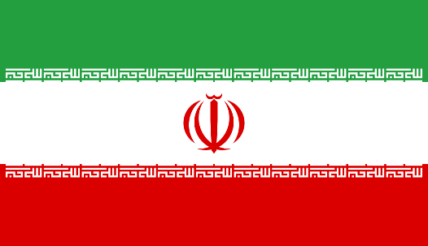 | 2 | 사우디아라비아 | 이란 | 이라크 | 시리아 | 레바논 | 이스라엘 | 팔레스타인 | 요르단 | 퀘웨이트 | 아랍에미리트 | 카타르 | 바레인 | 예멘 | 오만 | 키프로스 | 뒤르키예 | 영국 | 아일랜드 | 프랑스 | 벨기에 | 네덜란드 | 룩셈부르크
28 | c | 나라별 국기 | 다음 국기는 어느 나라의 국기일까요? | 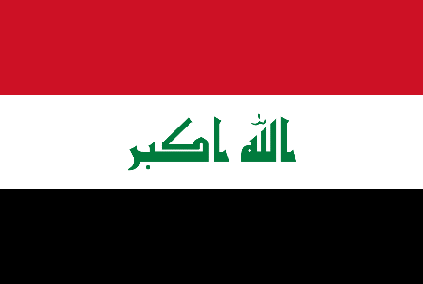 | 3 | 사우디아라비아 | 이란 | 이라크 | 시리아 | 레바논 | 이스라엘 | 팔레스타인 | 요르단 | 퀘웨이트 | 아랍에미리트 | 카타르 | 바레인 | 예멘 | 오만 | 키프로스 | 뒤르키예 | 영국 | 아일랜드 | 프랑스 | 벨기에 | 네덜란드 | 룩셈부르크
29 | c | 나라별 국기 | 다음 국기는 어느 나라의 국기일까요? | 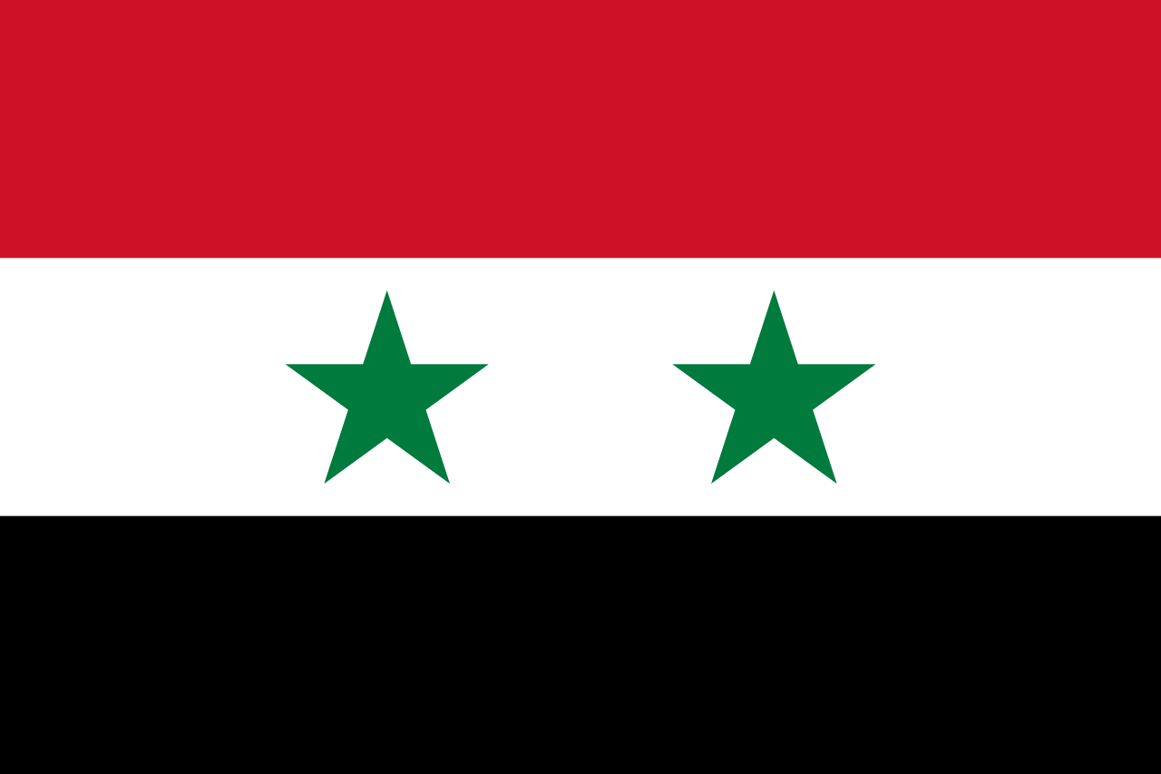 | 4 | 사우디아라비아 | 이란 | 이라크 | 시리아 | 레바논 | 이스라엘 | 팔레스타인 | 요르단 | 퀘웨이트 | 아랍에미리트 | 카타르 | 바레인 | 예멘 | 오만 | 키프로스 | 뒤르키예 | 영국 | 아일랜드 | 프랑스 | 벨기에 | 네덜란드 | 룩셈부르크
30 | c | 나라별 국기 | 다음 국기는 어느 나라의 국기일까요? | 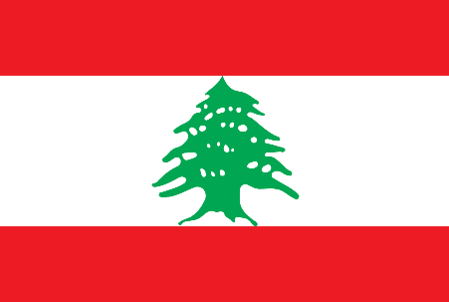 | 5 | 사우디아라비아 | 이란 | 이라크 | 시리아 | 레바논 | 이스라엘 | 팔레스타인 | 요르단 | 퀘웨이트 | 아랍에미리트 | 카타르 | 바레인 | 예멘 | 오만 | 키프로스 | 뒤르키예 | 영국 | 아일랜드 | 프랑스 | 벨기에 | 네덜란드 | 룩셈부르크
31 | c | 나라별 국기 | 다음 국기는 어느 나라의 국기일까요? | 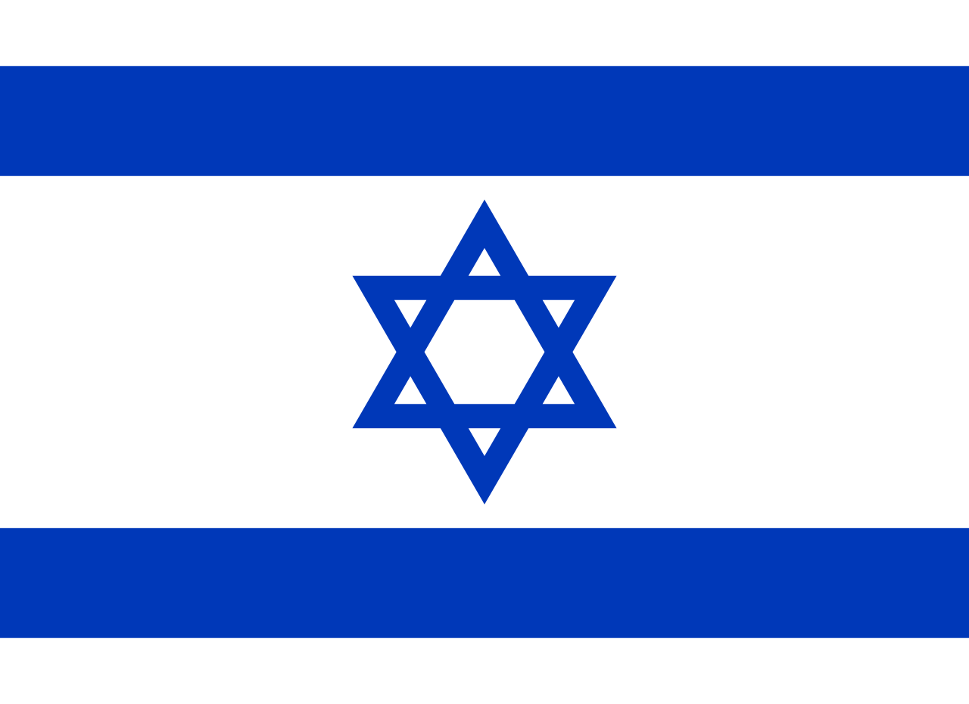 | 1 | 이스라엘 | 팔레스타인 | 요르단 | 퀘웨이트 | 아랍에미리트 | 사우디아라비아 | 이란 | 이라크 | 시리아 | 레바논 | 카타르 | 바레인 | 예멘 | 오만 | 키프로스 | 뒤르키예 | 영국 | 아일랜드 | 프랑스 | 벨기에 | 룩셈부르크 | 네덜란드
32 | c | 나라별 국기 | 다음 국기는 어느 나라의 국기일까요? | 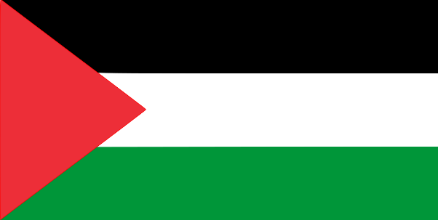 | 2 | 이스라엘 | 팔레스타인 | 요르단 | 퀘웨이트 | 아랍에미리트 | 사우디아라비아 | 이란 | 이라크 | 시리아 | 레바논 | 카타르 | 바레인 | 예멘 | 오만 | 키프로스 | 뒤르키예 | 영국 | 아일랜드 | 프랑스 | 벨기에 | 네덜란드 | 룩셈부르크
33 | c | 나라별 국기 | 다음 국기는 어느 나라의 국기일까요? | 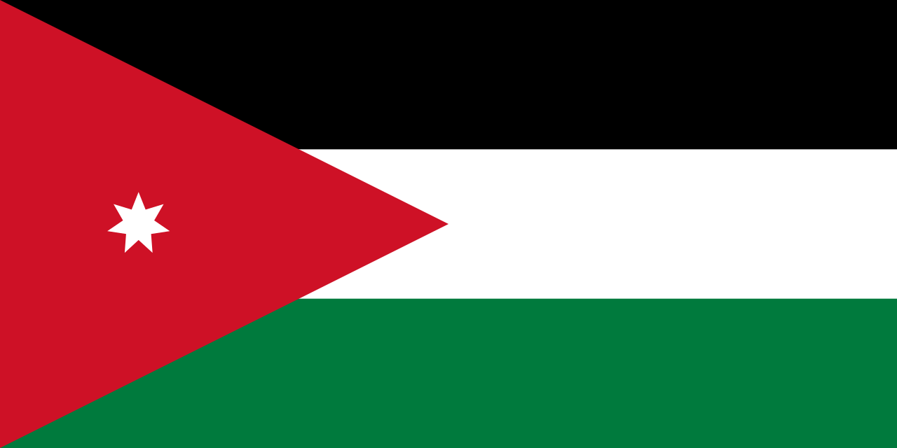 | 3 | 이스라엘 | 팔레스타인 | 요르단 | 퀘웨이트 | 아랍에미리트 | 사우디아라비아 | 이란 | 이라크 | 시리아 | 레바논 | 카타르 | 바레인 | 예멘 | 오만 | 키프로스 | 뒤르키예 | 영국 | 아일랜드 | 프랑스 | 벨기에 | 네덜란드 | 룩셈부르크
34 | c | 나라별 국기 | 다음 국기는 어느 나라의 국기일까요? | 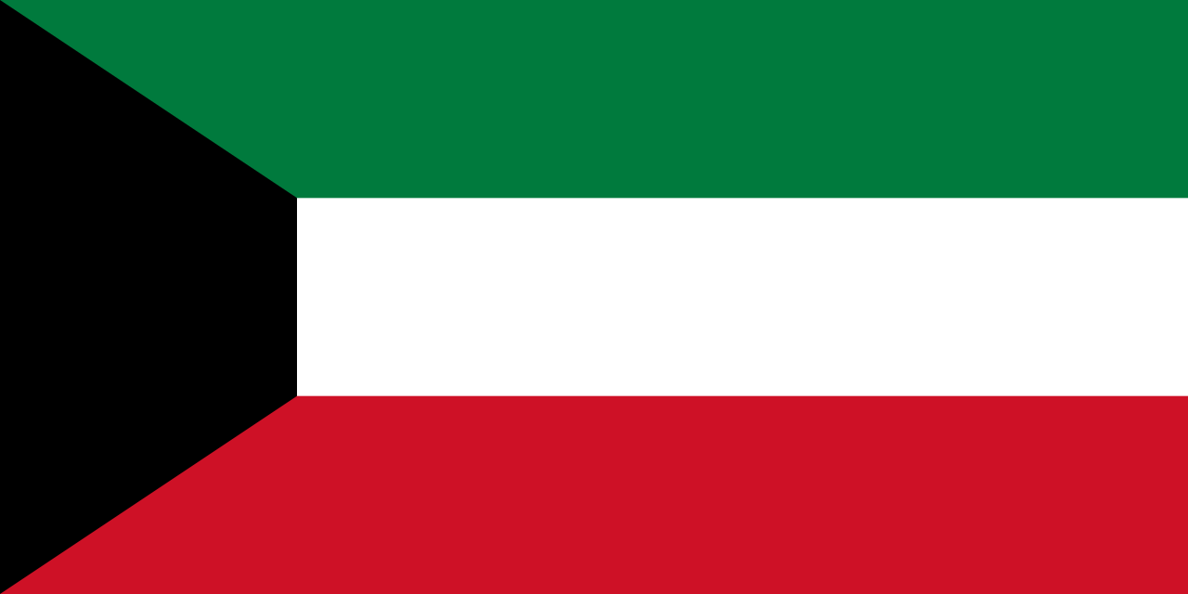 | 4 | 이스라엘 | 팔레스타인 | 요르단 | 퀘웨이트 | 아랍에미리트 | 사우디아라비아 | 이란 | 이라크 | 시리아 | 레바논 | 카타르 | 바레인 | 예멘 | 오만 | 키프로스 | 뒤르키예 | 영국 | 아일랜드 | 프랑스 | 벨기에 | 네덜란드 | 룩셈부르크
35 | c | 나라별 국기 | 다음 국기는 어느 나라의 국기일까요? | 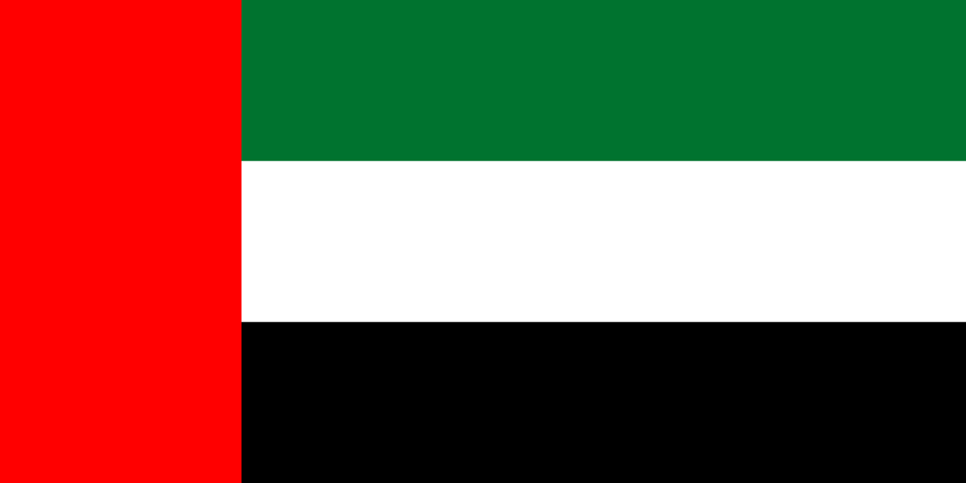 | 5 | 이스라엘 | 팔레스타인 | 요르단 | 퀘웨이트 | 아랍에미리트 | 사우디아라비아 | 이란 | 이라크 | 시리아 | 레바논 | 카타르 | 바레인 | 예멘 | 오만 | 키프로스 | 뒤르키예 | 영국 | 아일랜드 | 프랑스 | 벨기에 | 네덜란드 | 알바니아 | 루마니아 | 불가리아 | 세르비아 | 코소보 | 몬테네그로 | 클로아티아 | 슬로베니아 | 북마케도니아 | 보스니아 헤르체고비나 | 독일 | 스위스 | 오스트리아 | 산마리노 | 몰타 | 모나코 | 그리스
36 | c | 나라별 국기 | 다음 국기는 어느 나라의 국기일까요? | 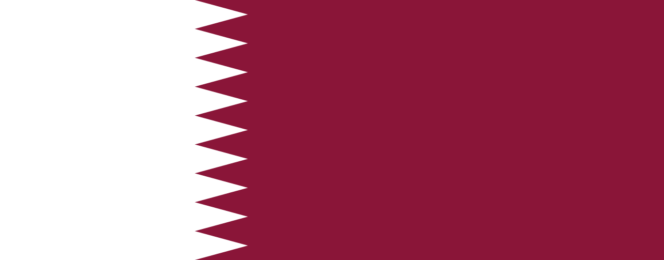 | 1 | 카타르 | 바레인 | 예멘 | 오만 | 키프로스 | 뒤르키예 | 이스라엘 | 팔레스타인 | 요르단 | 퀘웨이트 | 아랍에미리트 | 사우디아라비아 | 이란 | 이라크 | 시리아 | 레바논 | 우즈베키스탄 | 카자흐스탄 | 투르크메니스탄 | 키르기스스탄 | 타지키스탄 | 알바니아 | 루마니아 | 불가리아 | 세르비아 | 코소보 | 몬테네그로 | 클로아티아 | 슬로베니아 | 북마케도니아 | 보스니아 헤르체고비나 | 독일 | 스위스 | 오스트리아 | 산마리노 | 몰타 | 모나코 | 그리스
37 | c | 나라별 국기 | 다음 국기는 어느 나라의 국기일까요? | 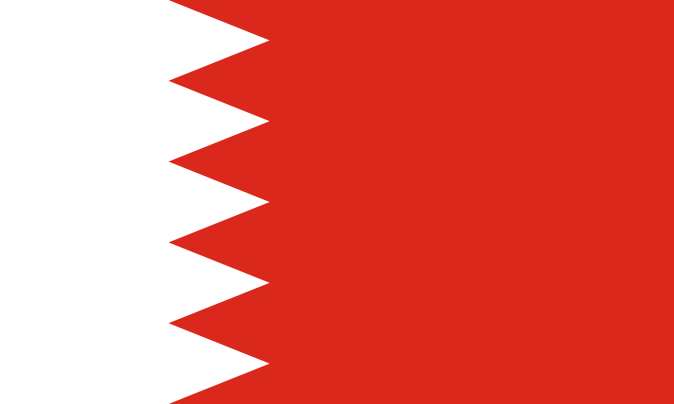 | 2 | 카타르 | 바레인 | 예멘 | 오만 | 키프로스 | 뒤르키예 | 이스라엘 | 팔레스타인 | 요르단 | 퀘웨이트 | 아랍에미리트 | 사우디아라비아 | 이란 | 이라크 | 시리아 | 레바논 | 우즈베키스탄 | 카자흐스탄 | 투르크메니스탄 | 키르기스스탄 | 타지키스탄 | 알바니아 | 루마니아 | 불가리아 | 세르비아 | 코소보 | 몬테네그로 | 클로아티아 | 슬로베니아 | 북마케도니아 | 보스니아 헤르체고비나 | 독일 | 스위스 | 오스트리아 | 산마리노 | 몰타 | 모나코 | 그리스
38 | c | 나라별 국기 | 다음 국기는 어느 나라의 국기일까요? |  | 3 | 카타르 | 바레인 | 예멘 | 오만 | 키프로스 | 뒤르키예 | 이스라엘 | 팔레스타인 | 요르단 | 퀘웨이트 | 아랍에미리트 | 사우디아라비아 | 이란 | 이라크 | 시리아 | 레바논 | 우즈베키스탄 | 카자흐스탄 | 투르크메니스탄 | 키르기스스탄 | 타지키스탄 | 알바니아 | 루마니아 | 불가리아 | 세르비아 | 코소보 | 몬테네그로 | 클로아티아 | 슬로베니아 | 북마케도니아 | 보스니아 헤르체고비나 | 독일 | 스위스 | 오스트리아 | 산마리노 | 몰타 | 모나코 | 그리스
39 | c | 나라별 국기 | 다음 국기는 어느 나라의 국기일까요? | 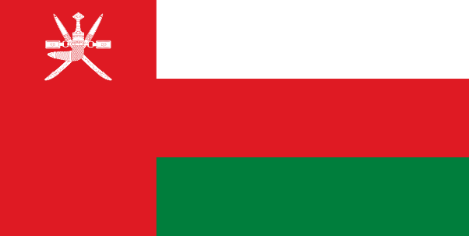 | 4 | 카타르 | 바레인 | 예멘 | 오만 | 키프로스 | 뒤르키예 | 이스라엘 | 팔레스타인 | 요르단 | 퀘웨이트 | 아랍에미리트 | 사우디아라비아 | 이란 | 이라크 | 시리아 | 레바논 | 우즈베키스탄 | 카자흐스탄 | 투르크메니스탄 | 키르기스스탄 | 타지키스탄 | 알바니아 | 루마니아 | 불가리아 | 세르비아 | 코소보 | 몬테네그로 | 클로아티아 | 슬로베니아 | 북마케도니아 | 보스니아 헤르체고비나 | 독일 | 스위스 | 오스트리아 | 산마리노 | 몰타 | 모나코 | 그리스
40 | c | 나라별 국기 | 다음 국기는 어느 나라의 국기일까요? | 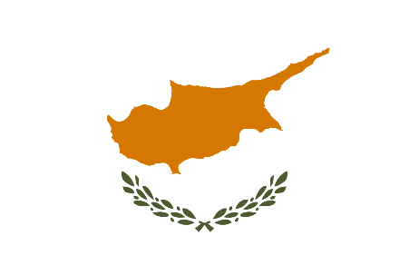 | 5 | 카타르 | 바레인 | 예멘 | 오만 | 키프로스 | 뒤르키예 | 이스라엘 | 팔레스타인 | 요르단 | 퀘웨이트 | 아랍에미리트 | 사우디아라비아 | 이란 | 이라크 | 시리아 | 레바논 | 우즈베키스탄 | 카자흐스탄 | 투르크메니스탄 | 키르기스스탄 | 타지키스탄 | 알바니아 | 루마니아 | 불가리아 | 세르비아 | 코소보 | 몬테네그로 | 클로아티아 | 슬로베니아 | 북마케도니아 | 보스니아 헤르체고비나 | 독일 | 스위스 | 오스트리아 | 산마리노 | 몰타 | 모나코 | 그리스
41 | c | 나라별 국기 | 다음 국기는 어느 나라의 국기일까요? | 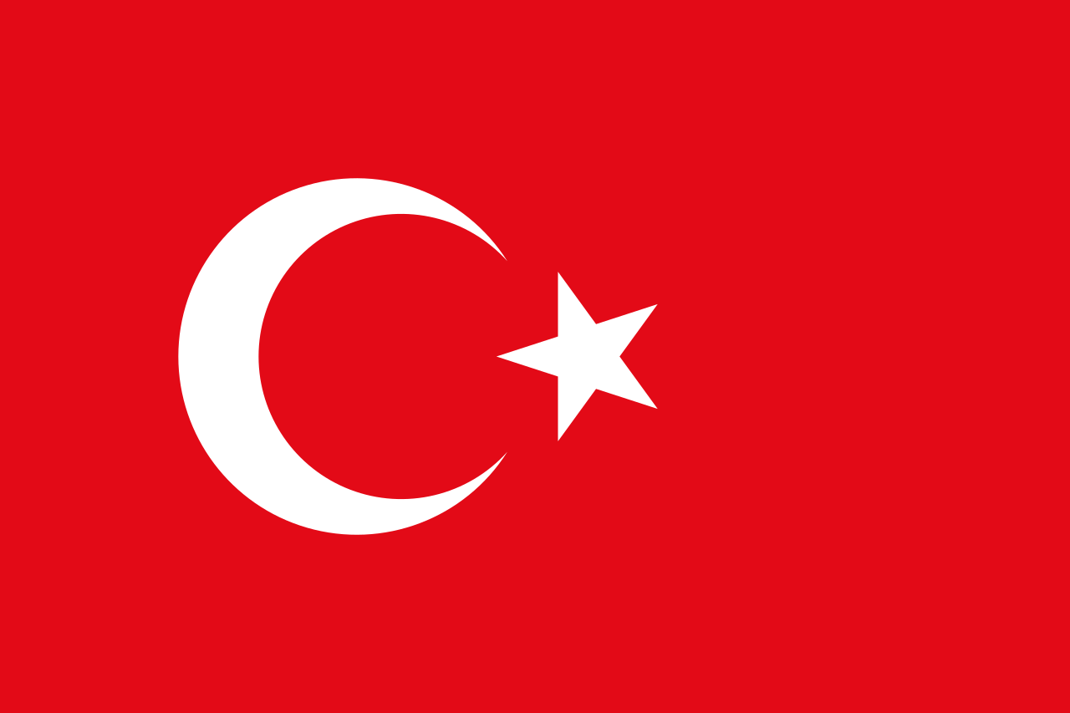 | 5 | 카타르 | 바레인 | 예멘 | 오만 | 뒤르키예 | 키프로스 | 이스라엘 | 팔레스타인 | 요르단 | 퀘웨이트 | 아랍에미리트 | 사우디아라비아 | 이란 | 이라크 | 시리아 | 레바논 | 우즈베키스탄 | 카자흐스탄 | 투르크메니스탄 | 키르기스스탄 | 타지키스탄 | 알바니아 | 루마니아 | 불가리아 | 세르비아 | 코소보 | 몬테네그로 | 클로아티아 | 슬로베니아 | 북마케도니아 | 보스니아 헤르체고비나 | 독일 | 스위스 | 오스트리아 | 산마리노 | 몰타 | 모나코 | 그리스
42 | c | 나라별 국기 | 다음 국기는 어느 나라의 국기일까요? | 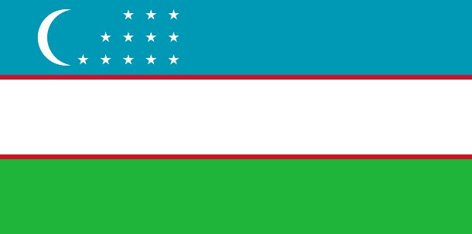 | 1 | 우즈베키스탄 | 카자흐스탄 | 투르크메니스탄 | 키르기스스탄 | 타지키스탄 | 키프로스 | 이스라엘 | 팔레스타인 | 요르단 | 퀘웨이트 | 아랍에미리트 | 사우디아라비아 | 이란 | 이라크 | 시리아 | 알바니아 | 루마니아 | 불가리아 | 세르비아 | 코소보 | 몬테네그로 | 클로아티아 | 슬로베니아 | 북마케도니아 | 보스니아 헤르체고비나 | 독일 | 스위스 | 오스트리아 | 산마리노 | 몰타 | 모나코 | 그리스 | 레바논
43 | c | 나라별 국기 | 다음 국기는 어느 나라의 국기일까요? | 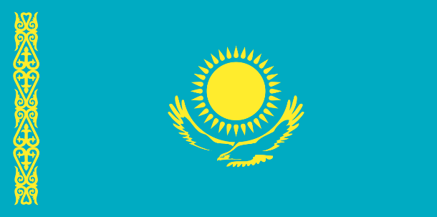 | 2 | 우즈베키스탄 | 카자흐스탄 | 투르크메니스탄 | 키르기스스탄 | 타지키스탄 | 키프로스 | 이스라엘 | 팔레스타인 | 요르단 | 퀘웨이트 | 아랍에미리트 | 사우디아라비아 | 이란 | 이라크 | 시리아 | 알바니아 | 루마니아 | 불가리아 | 세르비아 | 코소보 | 몬테네그로 | 클로아티아 | 슬로베니아 | 북마케도니아 | 보스니아 헤르체고비나 | 독일 | 스위스 | 오스트리아 | 산마리노 | 몰타 | 모나코 | 그리스 | 레바논
44 | c | 나라별 국기 | 다음 국기는 어느 나라의 국기일까요? | 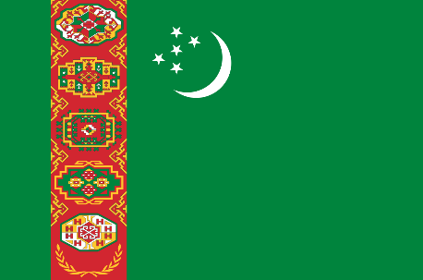 | 3 | 우즈베키스탄 | 카자흐스탄 | 투르크메니스탄 | 키르기스스탄 | 타지키스탄 | 키프로스 | 이스라엘 | 팔레스타인 | 요르단 | 퀘웨이트 | 아랍에미리트 | 사우디아라비아 | 이란 | 이라크 | 시리아 | 알바니아 | 루마니아 | 불가리아 | 세르비아 | 코소보 | 몬테네그로 | 클로아티아 | 슬로베니아 | 북마케도니아 | 보스니아 헤르체고비나 | 독일 | 스위스 | 오스트리아 | 산마리노 | 몰타 | 모나코 | 그리스 | 레바논
45 | c | 나라별 국기 | 다음 국기는 어느 나라의 국기일까요? | 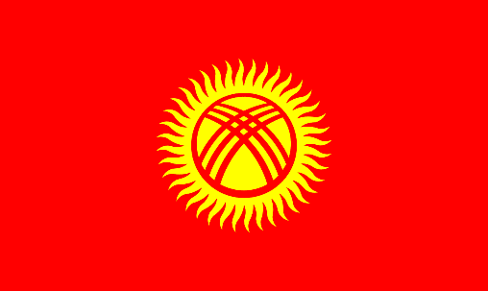 | 4 | 우즈베키스탄 | 카자흐스탄 | 투르크메니스탄 | 키르기스스탄 | 타지키스탄 | 키프로스 | 이스라엘 | 팔레스타인 | 요르단 | 퀘웨이트 | 아랍에미리트 | 사우디아라비아 | 이란 | 이라크 | 시리아 | 알바니아 | 루마니아 | 불가리아 | 세르비아 | 코소보 | 몬테네그로 | 클로아티아 | 슬로베니아 | 북마케도니아 | 보스니아 헤르체고비나 | 독일 | 스위스 | 오스트리아 | 산마리노 | 몰타 | 모나코 | 그리스 | 레바논
46 | c | 나라별 국기 | 다음 국기는 어느 나라의 국기일까요? | 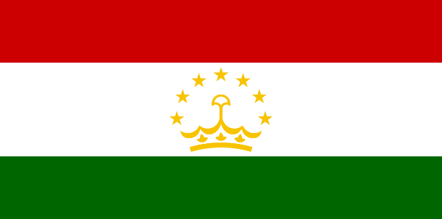 | 5 | 우즈베키스탄 | 카자흐스탄 | 투르크메니스탄 | 키르기스스탄 | 타지키스탄 | 키프로스 | 이스라엘 | 팔레스타인 | 요르단 | 퀘웨이트 | 아랍에미리트 | 사우디아라비아 | 이란 | 이라크 | 시리아 | 알바니아 | 루마니아 | 불가리아 | 세르비아 | 코소보 | 몬테네그로 | 클로아티아 | 슬로베니아 | 북마케도니아 | 보스니아 헤르체고비나 | 독일 | 스위스 | 오스트리아 | 산마리노 | 몰타 | 모나코 | 그리스 | 레바논
47 | c | 나라별 국기 | 다음 국기는 어느 나라의 국기일까요? | 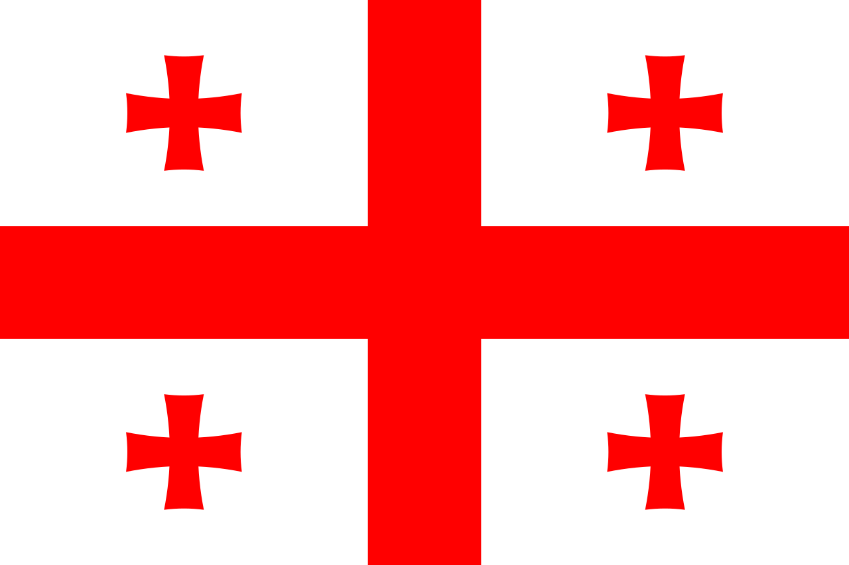 | 1 | 조지아 | 아르메니아 | 아제르바이잔 | 키프로스 | 이스라엘 | 팔레스타인 | 요르단 | 퀘웨이트 | 아랍에미리트 | 사우디아라비아 | 이란 | 이라크 | 시리아 | 레바논 | 우즈베키스탄 | 카자흐스탄 | 투르크메니스탄 | 키르기스스탄 | 타지키스탄 | 코소보 | 몬테네그로 | 클로아티아 | 슬로베니아 | 북마케도니아 | 보스니아 헤르체고비나 | 독일 | 스위스 | 오스트리아 | 산마리노 | 몰타 | 모나코 | 그리스
48 | c | 나라별 국기 | 다음 국기는 어느 나라의 국기일까요? | 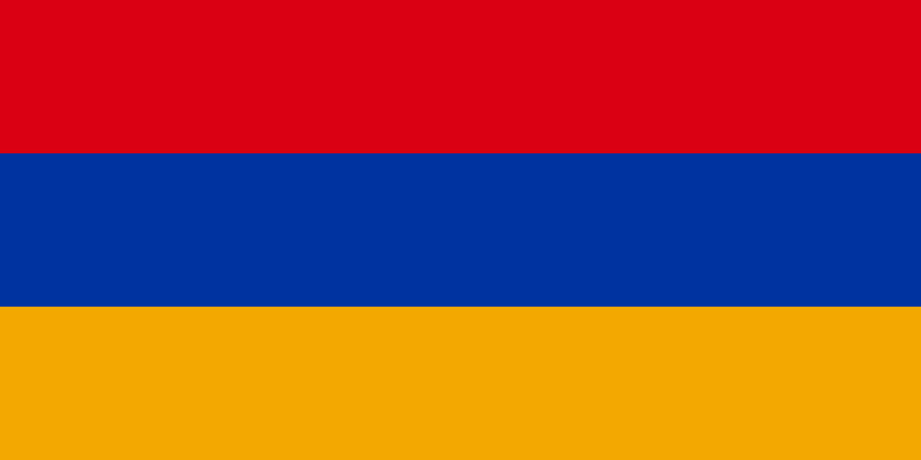 | 2 | 조지아 | 아르메니아 | 아제르바이잔 | 키프로스 | 이스라엘 | 팔레스타인 | 요르단 | 퀘웨이트 | 아랍에미리트 | 사우디아라비아 | 이란 | 이라크 | 시리아 | 레바논 | 우즈베키스탄 | 카자흐스탄 | 투르크메니스탄 | 키르기스스탄 | 타지키스탄 | 코소보 | 몬테네그로 | 클로아티아 | 슬로베니아 | 북마케도니아 | 보스니아 헤르체고비나 | 독일 | 스위스 | 오스트리아 | 산마리노 | 몰타 | 모나코 | 그리스
49 | c | 나라별 국기 | 다음 국기는 어느 나라의 국기일까요? | 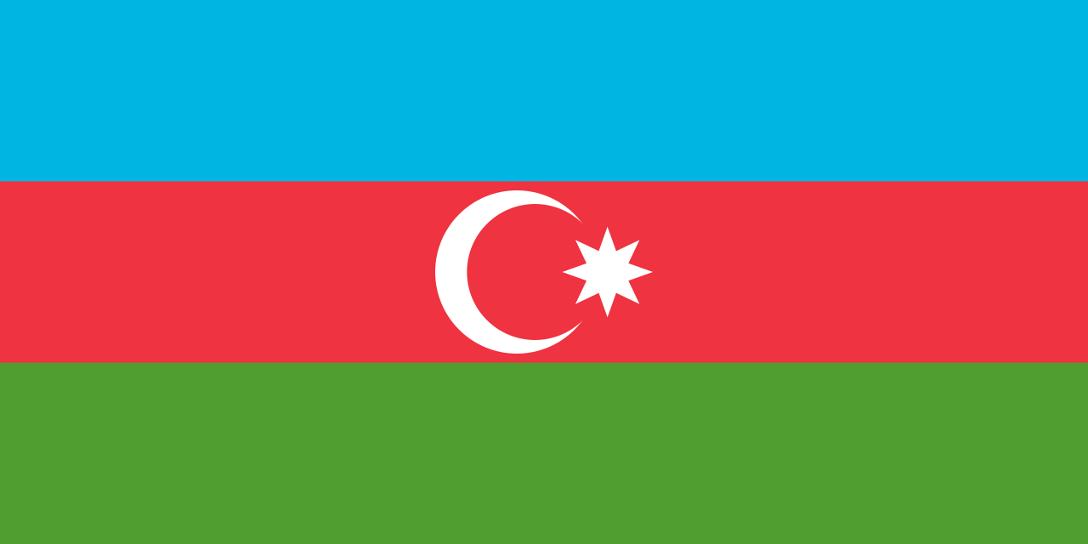 | 3 | 조지아 | 아르메니아 | 아제르바이잔 | 키프로스 | 이스라엘 | 팔레스타인 | 요르단 | 퀘웨이트 | 아랍에미리트 | 사우디아라비아 | 이란 | 이라크 | 시리아 | 레바논 | 우즈베키스탄 | 카자흐스탄 | 투르크메니스탄 | 키르기스스탄 | 타지키스탄 | 코소보 | 몬테네그로 | 클로아티아 | 슬로베니아 | 북마케도니아 | 보스니아 헤르체고비나 | 독일 | 스위스 | 오스트리아 | 산마리노 | 몰타 | 모나코 | 그리스
50 | c | 나라별 국기 | 다음 국기는 어느 나라의 국기일까요? | 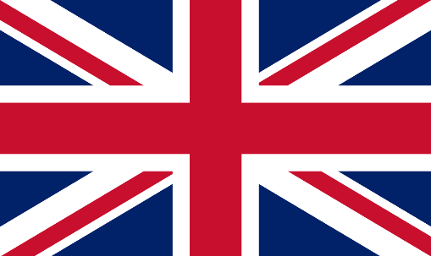 | 1 | 영국 | 아일랜드 | 프랑스 | 벨기에 | 네덜란드 | 룩셈부르크 | 산마리노 | 몰타 | 모나코 | 그리스 | 키프로스 | 이스라엘 | 팔레스타인 | 요르단 | 퀘웨이트 | 아랍에미리트 | 사우디아라비아 | 이란 | 이라크 | 시리아 | 레바논 | 우즈베키스탄 | 카자흐스탄 | 투르크메니스탄 | 키르기스스탄 | 타지키스탄
51 | c | 나라별 국기 | 다음 국기는 어느 나라의 국기일까요? | 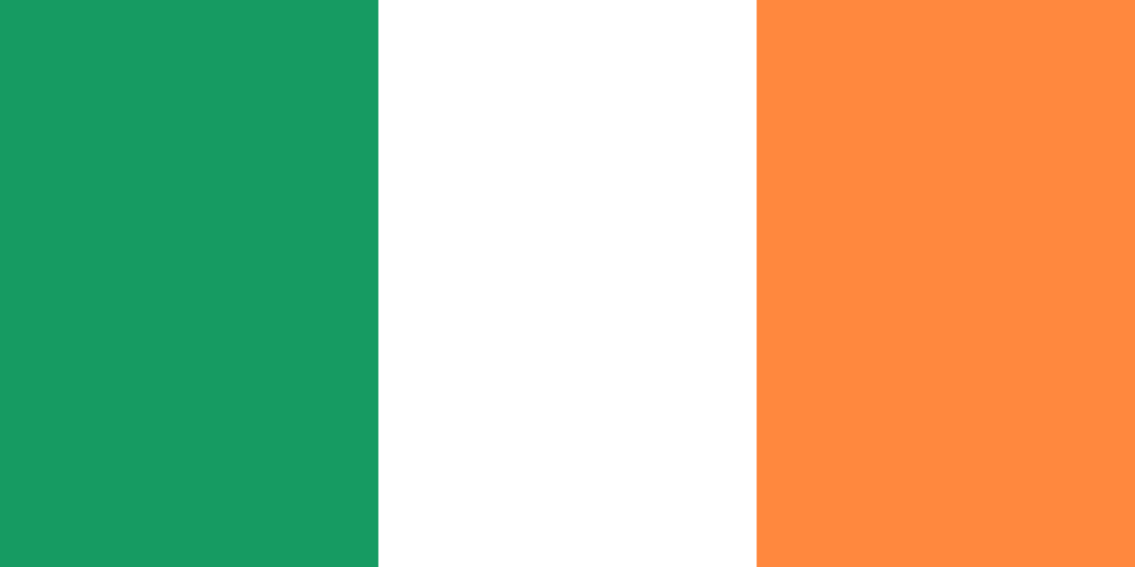 | 2 | 영국 | 아일랜드 | 프랑스 | 벨기에 | 네덜란드 | 룩셈부르크 | 산마리노 | 몰타 | 모나코 | 그리스 | 키프로스 | 이스라엘 | 팔레스타인 | 요르단 | 퀘웨이트 | 아랍에미리트 | 사우디아라비아 | 이란 | 이라크 | 시리아 | 레바논 | 우즈베키스탄 | 카자흐스탄 | 투르크메니스탄 | 키르기스스탄 | 타지키스탄
52 | c | 나라별 국기 | 다음 국기는 어느 나라의 국기일까요? | 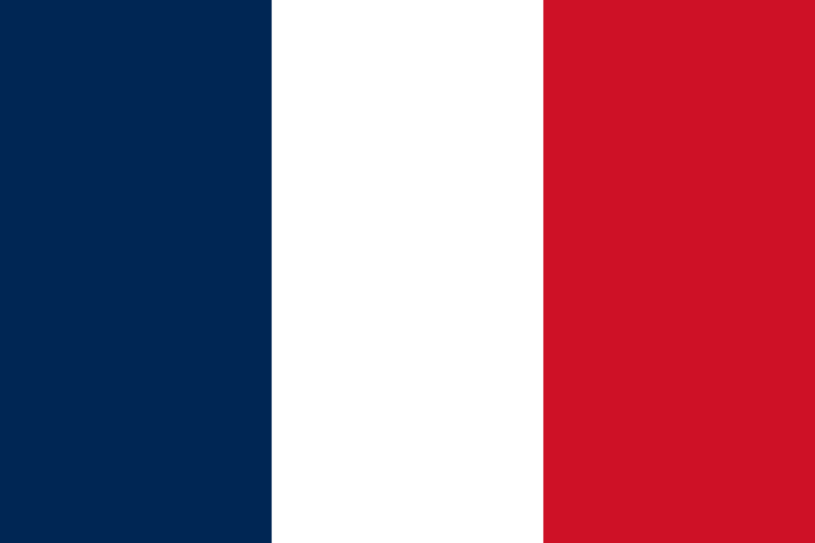 | 3 | 영국 | 아일랜드 | 프랑스 | 벨기에 | 네덜란드 | 룩셈부르크 | 산마리노 | 몰타 | 모나코 | 그리스 | 키프로스 | 이스라엘 | 팔레스타인 | 요르단 | 퀘웨이트 | 아랍에미리트 | 사우디아라비아 | 이란 | 이라크 | 시리아 | 레바논 | 우즈베키스탄 | 카자흐스탄 | 투르크메니스탄 | 키르기스스탄 | 타지키스탄
53 | c | 나라별 국기 | 다음 국기는 어느 나라의 국기일까요? |  | 4 | 영국 | 아일랜드 | 프랑스 | 벨기에 | 네덜란드 | 룩셈부르크 | 산마리노 | 몰타 | 모나코 | 그리스 | 키프로스 | 이스라엘 | 팔레스타인 | 요르단 | 퀘웨이트 | 아랍에미리트 | 사우디아라비아 | 이란 | 이라크 | 시리아 | 레바논 | 우즈베키스탄 | 카자흐스탄 | 투르크메니스탄 | 키르기스스탄 | 타지키스탄
54 | c | 나라별 국기 | 다음 국기는 어느 나라의 국기일까요? |  | 5 | 영국 | 아일랜드 | 프랑스 | 벨기에 | 네덜란드 | 룩셈부르크 | 산마리노 | 몰타 | 모나코 | 그리스 | 키프로스 | 이스라엘 | 팔레스타인 | 요르단 | 퀘웨이트 | 아랍에미리트 | 사우디아라비아 | 이란 | 이라크 | 시리아 | 레바논 | 우즈베키스탄 | 카자흐스탄 | 투르크메니스탄 | 키르기스스탄 | 타지키스탄
55 | c | 나라별 국기 | 다음 국기는 어느 나라의 국기일까요? |  | 5 | 영국 | 아일랜드 | 프랑스 | 벨기에 | 룩셈부르크 | 네덜란드 | 산마리노 | 몰타 | 모나코 | 그리스 | 키프로스 | 이스라엘 | 팔레스타인 | 요르단 | 퀘웨이트 | 아랍에미리트 | 사우디아라비아 | 이란 | 이라크 | 시리아 | 레바논 | 우즈베키스탄 | 카자흐스탄 | 투르크메니스탄 | 키르기스스탄 | 타지키스탄
56 | c | 나라별 국기 | 다음 국기는 어느 나라의 국기일까요? |  | 1 | 스페인 | 포르투갈 | 안도라 | 이탈리아 | 바티칸 시국 | 산마리노 | 몰타 | 모나코 | 그리스 | 키프로스 | 이스라엘 | 팔레스타인 | 요르단 | 퀘웨이트 | 아랍에미리트 | 사우디아라비아 | 이란 | 이라크 | 시리아 | 레바논 | 우즈베키스탄 | 카자흐스탄 | 투르크메니스탄 | 키르기스스탄 | 타지키스탄
57 | c | 나라별 국기 | 다음 국기는 어느 나라의 국기일까요? |  | 2 | 스페인 | 포르투갈 | 안도라 | 이탈리아 | 바티칸 시국 | 산마리노 | 몰타 | 모나코 | 그리스 | 키프로스 | 이스라엘 | 팔레스타인 | 요르단 | 퀘웨이트 | 아랍에미리트 | 사우디아라비아 | 이란 | 이라크 | 시리아 | 레바논 | 우즈베키스탄 | 카자흐스탄 | 투르크메니스탄 | 키르기스스탄 | 타지키스탄
58 | c | 나라별 국기 | 다음 국기는 어느 나라의 국기일까요? |  | 3 | 스페인 | 포르투갈 | 안도라 | 이탈리아 | 바티칸 시국 | 산마리노 | 몰타 | 모나코 | 그리스 | 키프로스 | 이스라엘 | 팔레스타인 | 요르단 | 퀘웨이트 | 아랍에미리트 | 사우디아라비아 | 이란 | 이라크 | 시리아 | 레바논 | 우즈베키스탄 | 카자흐스탄 | 투르크메니스탄 | 키르기스스탄 | 타지키스탄
59 | c | 나라별 국기 | 다음 국기는 어느 나라의 국기일까요? |  | 4 | 스페인 | 포르투갈 | 안도라 | 이탈리아 | 바티칸 시국 | 산마리노 | 몰타 | 모나코 | 그리스 | 키프로스 | 이스라엘 | 팔레스타인 | 요르단 | 퀘웨이트 | 아랍에미리트 | 사우디아라비아 | 이란 | 이라크 | 시리아 | 레바논 | 우즈베키스탄 | 카자흐스탄 | 투르크메니스탄 | 키르기스스탄 | 타지키스탄
60 | c | 나라별 국기 | 다음 국기는 어느 나라의 국기일까요? |  | 5 | 스페인 | 포르투갈 | 안도라 | 이탈리아 | 바티칸 시국 | 산마리노 | 몰타 | 모나코 | 그리스 | 키프로스 | 이스라엘 | 팔레스타인 | 요르단 | 퀘웨이트 | 아랍에미리트 | 사우디아라비아 | 이란 | 이라크 | 시리아 | 레바논 | 우즈베키스탄 | 카자흐스탄 | 투르크메니스탄 | 키르기스스탄 | 타지키스탄
61 | c | 나라별 국기 | 다음 국기는 어느 나라의 국기일까요? |  | 1 | 산마리노 | 몰타 | 모나코 | 그리스 | 바티칸 시국 | 스페인 | 포르투갈 | 안도라 | 이탈리아 | 키프로스 | 이스라엘 | 팔레스타인 | 요르단 | 퀘웨이트 | 아랍에미리트 | 사우디아라비아 | 이란 | 이라크 | 시리아 | 레바논 | 우즈베키스탄 | 카자흐스탄 | 투르크메니스탄 | 키르기스스탄 | 타지키스탄
62 | c | 나라별 국기 | 다음 국기는 어느 나라의 국기일까요? |  | 2 | 산마리노 | 몰타 | 모나코 | 그리스 | 바티칸 시국 | 스페인 | 포르투갈 | 안도라 | 이탈리아 | 키프로스 | 이스라엘 | 팔레스타인 | 요르단 | 퀘웨이트 | 아랍에미리트 | 사우디아라비아 | 이란 | 이라크 | 시리아 | 레바논 | 우즈베키스탄 | 카자흐스탄 | 투르크메니스탄 | 키르기스스탄 | 타지키스탄
63 | c | 나라별 국기 | 다음 국기는 어느 나라의 국기일까요? |  | 3 | 산마리노 | 몰타 | 모나코 | 그리스 | 바티칸 시국 | 스페인 | 포르투갈 | 안도라 | 이탈리아 | 키프로스 | 이스라엘 | 팔레스타인 | 요르단 | 퀘웨이트 | 아랍에미리트 | 사우디아라비아 | 이란 | 이라크 | 시리아 | 레바논 | 우즈베키스탄 | 카자흐스탄 | 투르크메니스탄 | 키르기스스탄 | 타지키스탄
64 | c | 나라별 국기 | 다음 국기는 어느 나라의 국기일까요? |  | 4 | 산마리노 | 몰타 | 모나코 | 그리스 | 바티칸 시국 | 스페인 | 포르투갈 | 안도라 | 이탈리아 | 키프로스 | 이스라엘 | 팔레스타인 | 요르단 | 퀘웨이트 | 아랍에미리트 | 사우디아라비아 | 이란 | 이라크 | 시리아 | 레바논 | 우즈베키스탄 | 카자흐스탄 | 투르크메니스탄 | 키르기스스탄 | 타지키스탄
65 | c | 나라별 국기 | 다음 국기는 어느 나라의 국기일까요? |  | 1 | 덴마크 | 노르웨이 | 스웨덴 | 필란드 | 아이슬란드 | 리투아니아 | 라트비아 | 에스토니아 | 스페인 | 포르투갈 | 안도라 | 이탈리아 | 키프로스 | 이스라엘 | 팔레스타인 | 요르단 | 퀘웨이트 | 아랍에미리트 | 사우디아라비아 | 이란 | 이라크 | 시리아 | 레바논 | 우즈베키스탄 | 카자흐스탄 | 투르크메니스탄 | 키르기스스탄 | 타지키스탄
66 | c | 나라별 국기 | 다음 국기는 어느 나라의 국기일까요? |  | 2 | 덴마크 | 노르웨이 | 스웨덴 | 필란드 | 아이슬란드 | 리투아니아 | 라트비아 | 에스토니아 | 스페인 | 포르투갈 | 안도라 | 이탈리아 | 키프로스 | 이스라엘 | 팔레스타인 | 요르단 | 퀘웨이트 | 아랍에미리트 | 사우디아라비아 | 이란 | 이라크 | 시리아 | 레바논 | 우즈베키스탄 | 카자흐스탄 | 투르크메니스탄 | 키르기스스탄 | 타지키스탄
67 | c | 나라별 국기 | 다음 국기는 어느 나라의 국기일까요? |  | 3 | 덴마크 | 노르웨이 | 스웨덴 | 필란드 | 아이슬란드 | 리투아니아 | 라트비아 | 에스토니아 | 스페인 | 포르투갈 | 안도라 | 이탈리아 | 키프로스 | 이스라엘 | 팔레스타인 | 요르단 | 퀘웨이트 | 아랍에미리트 | 사우디아라비아 | 이란 | 이라크 | 시리아 | 레바논 | 우즈베키스탄 | 카자흐스탄 | 투르크메니스탄 | 키르기스스탄 | 타지키스탄
68 | c | 나라별 국기 | 다음 국기는 어느 나라의 국기일까요? |  | 4 | 덴마크 | 노르웨이 | 스웨덴 | 필란드 | 아이슬란드 | 독일 | 스위스 | 오스트리아 | 스페인 | 포르투갈 | 안도라 | 이탈리아 | 키프로스 | 이스라엘 | 팔레스타인 | 요르단 | 퀘웨이트 | 아랍에미리트 | 사우디아라비아 | 이란 | 이라크 | 시리아 | 레바논 | 우즈베키스탄 | 카자흐스탄 | 투르크메니스탄 | 키르기스스탄 | 타지키스탄
69 | c | 나라별 국기 | 다음 국기는 어느 나라의 국기일까요? |  | 5 | 덴마크 | 노르웨이 | 스웨덴 | 필란드 | 아이슬란드 | 독일 | 스위스 | 오스트리아 | 스페인 | 포르투갈 | 안도라 | 이탈리아 | 키프로스 | 이스라엘 | 팔레스타인 | 요르단 | 퀘웨이트 | 아랍에미리트 | 사우디아라비아 | 이란 | 이라크 | 시리아 | 레바논 | 우즈베키스탄 | 카자흐스탄 | 투르크메니스탄 | 키르기스스탄 | 타지키스탄
70 | c | 나라별 국기 | 다음 국기는 어느 나라의 국기일까요? |  | 1 | 리투아니아 | 라트비아 | 에스토니아 | 덴마크 | 노르웨이 | 스웨덴 | 필란드 | 아이슬란드 | 스페인 | 포르투갈 | 안도라 | 이탈리아 | 키프로스 | 이스라엘 | 팔레스타인 | 요르단 | 퀘웨이트 | 아랍에미리트 | 사우디아라비아 | 이란 | 이라크 | 시리아 | 레바논 | 우즈베키스탄 | 카자흐스탄 | 투르크메니스탄 | 키르기스스탄 | 타지키스탄
71 | c | 나라별 국기 | 다음 국기는 어느 나라의 국기일까요? |  | 2 | 리투아니아 | 라트비아 | 에스토니아 | 덴마크 | 노르웨이 | 스웨덴 | 필란드 | 아이슬란드 | 스페인 | 포르투갈 | 안도라 | 이탈리아 | 키프로스 | 이스라엘 | 팔레스타인 | 요르단 | 퀘웨이트 | 아랍에미리트 | 사우디아라비아 | 이란 | 이라크 | 시리아 | 레바논 | 우즈베키스탄 | 카자흐스탄 | 투르크메니스탄 | 키르기스스탄 | 타지키스탄
72 | c | 나라별 국기 | 다음 국기는 어느 나라의 국기일까요? |  | 3 | 리투아니아 | 라트비아 | 에스토니아 | 덴마크 | 노르웨이 | 스웨덴 | 필란드 | 아이슬란드 | 스페인 | 포르투갈 | 안도라 | 이탈리아 | 키프로스 | 이스라엘 | 팔레스타인 | 요르단 | 퀘웨이트 | 아랍에미리트 | 사우디아라비아 | 이란 | 이라크 | 시리아 | 레바논 | 우즈베키스탄 | 카자흐스탄 | 투르크메니스탄 | 키르기스스탄 | 타지키스탄
73 | c | 나라별 국기 | 다음 국기는 어느 나라의 국기일까요? |  | 1 | 독일 | 스위스 | 오스트리아 | 덴마크 | 노르웨이 | 스웨덴 | 필란드 | 아이슬란드 | 산마리노 | 몰타 | 모나코 | 그리스 | 키프로스 | 이스라엘 | 팔레스타인 | 요르단 | 퀘웨이트 | 아랍에미리트 | 사우디아라비아 | 이란 | 이라크 | 시리아 | 레바논 | 우즈베키스탄 | 카자흐스탄 | 투르크메니스탄 | 키르기스스탄 | 타지키스탄
74 | c | 나라별 국기 | 다음 국기는 어느 나라의 국기일까요? |  | 2 | 독일 | 스위스 | 오스트리아 | 덴마크 | 노르웨이 | 스웨덴 | 필란드 | 아이슬란드 | 산마리노 | 몰타 | 모나코 | 그리스 | 키프로스 | 이스라엘 | 팔레스타인 | 요르단 | 퀘웨이트 | 아랍에미리트 | 사우디아라비아 | 이란 | 이라크 | 시리아 | 레바논 | 우즈베키스탄 | 카자흐스탄 | 투르크메니스탄 | 키르기스스탄 | 타지키스탄
75 | c | 나라별 국기 | 다음 국기는 어느 나라의 국기일까요? |  | 3 | 독일 | 스위스 | 오스트리아 | 리히텐슈타인 | 폴란드 | 체코 | 슬로바키아 | 헝가리 | 산마리노 | 몰타 | 모나코 | 그리스 | 키프로스 | 이스라엘 | 팔레스타인 | 요르단 | 퀘웨이트 | 아랍에미리트 | 사우디아라비아 | 이란 | 이라크 | 시리아 | 레바논 | 우즈베키스탄 | 카자흐스탄 | 투르크메니스탄 | 키르기스스탄 | 타지키스탄
76 | c | 나라별 국기 | 다음 국기는 어느 나라의 국기일까요? |  | 4 | 독일 | 스위스 | 오스트리아 | 리히텐슈타인 | 폴란드 | 체코 | 슬로바키아 | 헝가리 | 산마리노 | 몰타 | 모나코 | 그리스 | 키프로스 | 이스라엘 | 팔레스타인 | 요르단 | 퀘웨이트 | 아랍에미리트 | 사우디아라비아 | 이란 | 이라크 | 시리아 | 레바논 | 우즈베키스탄 | 카자흐스탄 | 투르크메니스탄 | 키르기스스탄 | 타지키스탄
77 | c | 나라별 국기 | 다음 국기는 어느 나라의 국기일까요? |  | 5 | 독일 | 스위스 | 오스트리아 | 리히텐슈타인 | 폴란드 | 체코 | 슬로바키아 | 헝가리 | 산마리노 | 몰타 | 모나코 | 그리스 | 키프로스 | 이스라엘 | 팔레스타인 | 요르단 | 퀘웨이트 | 아랍에미리트 | 사우디아라비아 | 이란 | 이라크 | 시리아 | 레바논 | 우즈베키스탄 | 카자흐스탄 | 투르크메니스탄 | 키르기스스탄 | 타지키스탄
78 | c | 나라별 국기 | 다음 국기는 어느 나라의 국기일까요? |  | 1 | 체코 | 슬로바키아 | 헝가리 | 리히텐슈타인 | 폴란드 | 독일 | 스위스 | 오스트리아 | 산마리노 | 몰타 | 모나코 | 그리스 | 키프로스 | 이스라엘 | 팔레스타인 | 요르단 | 퀘웨이트 | 아랍에미리트 | 사우디아라비아 | 이란 | 이라크 | 시리아 | 레바논 | 우즈베키스탄 | 카자흐스탄 | 투르크메니스탄 | 키르기스스탄 | 타지키스탄
79 | c | 나라별 국기 | 다음 국기는 어느 나라의 국기일까요? |  | 2 | 체코 | 슬로바키아 | 헝가리 | 리히텐슈타인 | 폴란드 | 독일 | 스위스 | 오스트리아 | 산마리노 | 몰타 | 모나코 | 그리스 | 키프로스 | 이스라엘 | 팔레스타인 | 요르단 | 퀘웨이트 | 아랍에미리트 | 사우디아라비아 | 이란 | 이라크 | 시리아 | 레바논 | 우즈베키스탄 | 카자흐스탄 | 투르크메니스탄 | 키르기스스탄 | 타지키스탄
80 | c | 나라별 국기 | 다음 국기는 어느 나라의 국기일까요? |  | 3 | 체코 | 슬로바키아 | 헝가리 | 리히텐슈타인 | 폴란드 | 독일 | 스위스 | 오스트리아 | 산마리노 | 몰타 | 모나코 | 그리스 | 키프로스 | 이스라엘 | 팔레스타인 | 요르단 | 퀘웨이트 | 아랍에미리트 | 사우디아라비아 | 이란 | 이라크 | 시리아 | 레바논 | 우즈베키스탄 | 카자흐스탄 | 투르크메니스탄 | 키르기스스탄 | 타지키스탄
81 | c | 나라별 국기 | 다음 국기는 어느 나라의 국기일까요? |  | 1 | 러시아 | 우크라이나 | 벨라루스 | 몰도바 | 세르비아 | 코소보 | 몬테네그로 | 클로아티아 | 슬로베니아 | 북마케도니아 | 보스니아 헤르체고비나 | 알바니아 | 루마니아 | 불가리아 | 독일 | 스위스 | 오스트리아 | 산마리노 | 몰타 | 모나코 | 그리스 | 키프로스 | 이스라엘 | 팔레스타인 | 요르단 | 퀘웨이트 | 아랍에미리트 | 사우디아라비아 | 이란 | 이라크 | 시리아 | 레바논 | 우즈베키스탄 | 카자흐스탄 | 투르크메니스탄 | 키르기스스탄 | 타지키스탄
82 | c | 나라별 국기 | 다음 국기는 어느 나라의 국기일까요? |  | 2 | 러시아 | 우크라이나 | 벨라루스 | 몰도바 | 세르비아 | 코소보 | 몬테네그로 | 클로아티아 | 슬로베니아 | 북마케도니아 | 보스니아 헤르체고비나 | 알바니아 | 루마니아 | 불가리아 | 독일 | 스위스 | 오스트리아 | 산마리노 | 몰타 | 모나코 | 그리스 | 키프로스 | 이스라엘 | 팔레스타인 | 요르단 | 퀘웨이트 | 아랍에미리트 | 사우디아라비아 | 이란 | 이라크 | 시리아 | 레바논 | 우즈베키스탄 | 카자흐스탄 | 투르크메니스탄 | 키르기스스탄 | 타지키스탄
83 | c | 나라별 국기 | 다음 국기는 어느 나라의 국기일까요? |  | 3 | 러시아 | 우크라이나 | 벨라루스 | 몰도바 | 세르비아 | 코소보 | 몬테네그로 | 클로아티아 | 슬로베니아 | 북마케도니아 | 보스니아 헤르체고비나 | 알바니아 | 루마니아 | 불가리아 | 독일 | 스위스 | 오스트리아 | 산마리노 | 몰타 | 모나코 | 그리스 | 키프로스 | 이스라엘 | 팔레스타인 | 요르단 | 퀘웨이트 | 아랍에미리트 | 사우디아라비아 | 이란 | 이라크 | 시리아 | 레바논 | 우즈베키스탄 | 카자흐스탄 | 투르크메니스탄 | 키르기스스탄 | 타지키스탄
84 | c | 나라별 국기 | 다음 국기는 어느 나라의 국기일까요? |  | 4 | 러시아 | 우크라이나 | 벨라루스 | 몰도바 | 세르비아 | 코소보 | 몬테네그로 | 클로아티아 | 슬로베니아 | 북마케도니아 | 보스니아 헤르체고비나 | 알바니아 | 루마니아 | 독일 | 스위스 | 오스트리아 | 산마리노 | 몰타 | 모나코 | 그리스 | 키프로스 | 이스라엘 | 팔레스타인 | 요르단 | 퀘웨이트 | 아랍에미리트 | 사우디아라비아 | 이란 | 이라크 | 시리아 | 레바논 | 우즈베키스탄 | 카자흐스탄 | 투르크메니스탄 | 키르기스스탄
85 | c | 나라별 국기 | 다음 국기는 어느 나라의 국기일까요? |  | 1 | 세르비아 | 코소보 | 몬테네그로 | 클로아티아 | 슬로베니아 | 북마케도니아 | 보스니아 헤르체고비나 | 러시아 | 우크라이나 | 벨라루스 | 몰도바 | 안도라 | 이탈리아 | 독일 | 스위스 | 오스트리아 | 산마리노 | 몰타 | 모나코 | 그리스 | 키프로스 | 이스라엘 | 팔레스타인 | 요르단 | 퀘웨이트 | 아랍에미리트 | 사우디아라비아 | 이란 | 이라크 | 시리아 | 레바논 | 우즈베키스탄 | 카자흐스탄 | 투르크메니스탄 | 키르기스스탄
86 | c | 나라별 국기 | 다음 국기는 어느 나라의 국기일까요? |  | 2 | 세르비아 | 코소보 | 몬테네그로 | 클로아티아 | 슬로베니아 | 북마케도니아 | 보스니아 헤르체고비나 | 네덜란드 | 산마리노 | 몰타 | 모나코 | 그리스 | 키프로스 | 이스라엘 | 팔레스타인 | 요르단 | 퀘웨이트 | 아랍에미리트 | 사우디아라비아 | 이란 | 이라크 | 시리아 | 레바논 | 우즈베키스탄 | 카자흐스탄 | 투르크메니스탄 | 키르기스스탄 | 타지키스탄
87 | c | 나라별 국기 | 다음 국기는 어느 나라의 국기일까요? |  | 3 | 세르비아 | 코소보 | 몬테네그로 | 클로아티아 | 슬로베니아 | 북마케도니아 | 보스니아 헤르체고비나 | 네덜란드 | 산마리노 | 몰타 | 모나코 | 그리스 | 키프로스 | 이스라엘 | 팔레스타인 | 요르단 | 퀘웨이트 | 아랍에미리트 | 사우디아라비아 | 이란 | 이라크 | 시리아 | 레바논 | 우즈베키스탄 | 카자흐스탄 | 투르크메니스탄 | 키르기스스탄 | 타지키스탄
88 | c | 나라별 국기 | 다음 국기는 어느 나라의 국기일까요? |  | 4 | 세르비아 | 코소보 | 몬테네그로 | 클로아티아 | 슬로베니아 | 북마케도니아 | 보스니아 헤르체고비나 | 네덜란드 | 산마리노 | 몰타 | 모나코 | 그리스 | 키프로스 | 이스라엘 | 팔레스타인 | 요르단 | 퀘웨이트 | 아랍에미리트 | 사우디아라비아 | 이란 | 이라크 | 시리아 | 레바논 | 우즈베키스탄 | 카자흐스탄 | 투르크메니스탄 | 키르기스스탄 | 타지키스탄
89 | c | 나라별 국기 | 다음 국기는 어느 나라의 국기일까요? |  | 5 | 세르비아 | 코소보 | 몬테네그로 | 클로아티아 | 슬로베니아 | 북마케도니아 | 보스니아 헤르체고비나 | 네덜란드 | 산마리노 | 몰타 | 모나코 | 그리스 | 키프로스 | 이스라엘 | 팔레스타인 | 요르단 | 퀘웨이트 | 아랍에미리트 | 사우디아라비아 | 이란 | 이라크 | 시리아 | 레바논 | 우즈베키스탄 | 카자흐스탄 | 투르크메니스탄 | 키르기스스탄 | 타지키스탄
90 | c | 나라별 국기 | 다음 국기는 어느 나라의 국기일까요? |  | 1 | 북마케도니아 | 보스니아 헤르체고비나 | 몬테네그로 | 클로아티아 | 슬로베니아 | 세르비아 | 코소보 | 네덜란드 | 산마리노 | 몰타 | 모나코 | 그리스 | 키프로스 | 이스라엘 | 팔레스타인 | 요르단 | 퀘웨이트 | 아랍에미리트 | 사우디아라비아 | 이란 | 이라크 | 시리아 | 레바논 | 우즈베키스탄 | 카자흐스탄 | 투르크메니스탄 | 키르기스스탄 | 타지키스탄
91 | c | 나라별 국기 | 다음 국기는 어느 나라의 국기일까요? |  | 2 | 북마케도니아 | 보스니아 헤르체고비나 | 몬테네그로 | 클로아티아 | 슬로베니아 | 세르비아 | 코소보 | 네덜란드 | 산마리노 | 몰타 | 모나코 | 그리스 | 키프로스 | 이스라엘 | 팔레스타인 | 요르단 | 퀘웨이트 | 아랍에미리트 | 사우디아라비아 | 이란 | 이라크 | 시리아 | 레바논 | 우즈베키스탄 | 카자흐스탄 | 투르크메니스탄 | 키르기스스탄 | 타지키스탄
92 | c | 나라별 국기 | 다음 국기는 어느 나라의 국기일까요? |  | 1 | 알바니아 | 루마니아 | 불가리아 | 코스타리카 | 파나마 | 과테말라 | 벨리즈 | 온두라스 | 엘살바도르 | 니카라과 | 세르비아 | 코소보 | 몬테네그로 | 클로아티아 | 모나코 | 그리스 | 키프로스 | 이스라엘 | 팔레스타인 | 요르단 | 퀘웨이트 | 아랍에미리트 | 사우디아라비아 | 이란 | 이라크 | 시리아 | 레바논 | 우즈베키스탄 | 카자흐스탄 | 투르크메니스탄 | 키르기스스탄 | 타지키스탄
93 | c | 나라별 국기 | 다음 국기는 어느 나라의 국기일까요? |  | 2 | 알바니아 | 루마니아 | 불가리아 | 코스타리카 | 파나마 | 과테말라 | 벨리즈 | 온두라스 | 엘살바도르 | 니카라과 | 세르비아 | 코소보 | 몬테네그로 | 클로아티아 | 모나코 | 그리스 | 키프로스 | 이스라엘 | 팔레스타인 | 요르단 | 퀘웨이트 | 아랍에미리트 | 사우디아라비아 | 이란 | 이라크 | 시리아 | 레바논 | 우즈베키스탄 | 카자흐스탄 | 투르크메니스탄 | 키르기스스탄 | 타지키스탄
94 | c | 나라별 국기 | 다음 국기는 어느 나라의 국기일까요? |  | 3 | 알바니아 | 루마니아 | 불가리아 | 과테말라 | 벨리즈 | 온두라스 | 엘살바도르 | 니카라과 | 코스타리카 | 파나마 | 쿠바 | 아이티 | 도미니카 공화국 | 자메이카 | 바하마 | 우즈베키스탄 | 카자흐스탄 | 투르크메니스탄 | 키르기스스탄 | 타지키스탄 | 키프로스 | 이스라엘 | 팔레스타인 | 요르단 | 퀘웨이트 | 아랍에미리트 | 사우디아라비아 | 이란 | 이라크 | 시리아 | 레바논 | 몬테네그로 | 클로아티아 | 슬로베니아 | 북마케도니아 | 보스니아 헤르체고비나
95 | c | 나라별 국기 | 다음 국기는 어느 나라의 국기일까요? |  | 1 | 미국 | 캐나다 | 멕시코 | 과테말라 | 벨리즈 | 온두라스 | 엘살바도르 | 니카라과 | 코스타리카 | 파나마 | 쿠바 | 아이티 | 도미니카 공화국 | 자메이카 | 바하마 | 우즈베키스탄 | 카자흐스탄 | 투르크메니스탄 | 키르기스스탄 | 타지키스탄 | 키프로스 | 이스라엘 | 팔레스타인 | 요르단 | 퀘웨이트 | 아랍에미리트 | 사우디아라비아 | 이란 | 이라크 | 시리아 | 레바논 | 몬테네그로 | 클로아티아 | 슬로베니아 | 북마케도니아 | 보스니아 헤르체고비나 | 알바니아 | 루마니아 | 불가리아
96 | c | 나라별 국기 | 다음 국기는 어느 나라의 국기일까요? |  | 2 | 미국 | 캐나다 | 멕시코 | 과테말라 | 벨리즈 | 온두라스 | 엘살바도르 | 니카라과 | 코스타리카 | 파나마 | 쿠바 | 아이티 | 도미니카 공화국 | 자메이카 | 바하마 | 우즈베키스탄 | 카자흐스탄 | 투르크메니스탄 | 키르기스스탄 | 타지키스탄 | 키프로스 | 이스라엘 | 팔레스타인 | 요르단 | 퀘웨이트 | 아랍에미리트 | 사우디아라비아 | 이란 | 이라크 | 시리아 | 레바논 | 몬테네그로 | 클로아티아 | 슬로베니아 | 북마케도니아 | 보스니아 헤르체고비나 | 알바니아 | 루마니아 | 불가리아
97 | c | 나라별 국기 | 다음 국기는 어느 나라의 국기일까요? |  | 3 | 미국 | 캐나다 | 멕시코 | 과테말라 | 벨리즈 | 온두라스 | 엘살바도르 | 니카라과 | 코스타리카 | 파나마 | 쿠바 | 아이티 | 도미니카 공화국 | 자메이카 | 바하마 | 우즈베키스탄 | 카자흐스탄 | 투르크메니스탄 | 키르기스스탄 | 타지키스탄 | 키프로스 | 이스라엘 | 팔레스타인 | 요르단 | 퀘웨이트 | 아랍에미리트 | 사우디아라비아 | 이란 | 이라크 | 시리아 | 레바논 | 몬테네그로 | 클로아티아 | 슬로베니아 | 북마케도니아 | 보스니아 헤르체고비나 | 알바니아 | 루마니아 | 불가리아
98 | c | 나라별 국기 | 다음 국기는 어느 나라의 국기일까요? |  | 1 | 과테말라 | 벨리즈 | 온두라스 | 엘살바도르 | 니카라과 | 코스타리카 | 파나마 | 쿠바 | 아이티 | 도미니카 공화국 | 자메이카 | 바하마 | 키프로스 | 이스라엘 | 팔레스타인 | 요르단 | 퀘웨이트 | 아랍에미리트 | 사우디아라비아 | 이란 | 이라크 | 시리아 | 레바논 | 우즈베키스탄 | 카자흐스탄 | 투르크메니스탄 | 몬테네그로 | 클로아티아 | 슬로베니아 | 북마케도니아 | 보스니아 헤르체고비나 | 알바니아 | 루마니아 | 불가리아
99 | c | 나라별 국기 | 다음 국기는 어느 나라의 국기일까요? |  | 2 | 과테말라 | 벨리즈 | 온두라스 | 엘살바도르 | 니카라과 | 코스타리카 | 파나마 | 쿠바 | 아이티 | 도미니카 공화국 | 자메이카 | 바하마 | 키프로스 | 이스라엘 | 팔레스타인 | 요르단 | 퀘웨이트 | 아랍에미리트 | 사우디아라비아 | 이란 | 이라크 | 시리아 | 레바논 | 우즈베키스탄 | 카자흐스탄 | 투르크메니스탄 | 몬테네그로 | 클로아티아 | 슬로베니아 | 북마케도니아 | 보스니아 헤르체고비나 | 알바니아 | 루마니아 | 불가리아
100 | c | 나라별 국기 | 다음 국기는 어느 나라의 국기일까요? |  | 3 | 과테말라 | 벨리즈 | 온두라스 | 엘살바도르 | 니카라과 | 코스타리카 | 파나마 | 쿠바 | 아이티 | 도미니카 공화국 | 자메이카 | 바하마 | 키프로스 | 이스라엘 | 팔레스타인 | 요르단 | 퀘웨이트 | 아랍에미리트 | 사우디아라비아 | 이란 | 이라크 | 시리아 | 레바논 | 우즈베키스탄 | 카자흐스탄 | 투르크메니스탄 | 몬테네그로 | 클로아티아 | 슬로베니아 | 북마케도니아 | 보스니아 헤르체고비나 | 알바니아 | 루마니아 | 불가리아
101 | c | 나라별 국기 | 다음 국기는 어느 나라의 국기일까요? |  | 4 | 과테말라 | 벨리즈 | 온두라스 | 엘살바도르 | 니카라과 | 코스타리카 | 파나마 | 쿠바 | 아이티 | 도미니카 공화국 | 자메이카 | 바하마 | 키프로스 | 이스라엘 | 팔레스타인 | 요르단 | 퀘웨이트 | 아랍에미리트 | 사우디아라비아 | 이란 | 이라크 | 시리아 | 레바논 | 우즈베키스탄 | 카자흐스탄 | 투르크메니스탄 | 몬테네그로 | 클로아티아 | 슬로베니아 | 북마케도니아 | 보스니아 헤르체고비나 | 알바니아 | 루마니아 | 불가리아
102 | c | 나라별 국기 | 다음 국기는 어느 나라의 국기일까요? |  | 5 | 과테말라 | 벨리즈 | 온두라스 | 엘살바도르 | 니카라과 | 코스타리카 | 파나마 | 쿠바 | 아이티 | 도미니카 공화국 | 자메이카 | 바하마 | 키프로스 | 이스라엘 | 팔레스타인 | 요르단 | 퀘웨이트 | 아랍에미리트 | 사우디아라비아 | 이란 | 이라크 | 시리아 | 레바논 | 우즈베키스탄 | 카자흐스탄 | 투르크메니스탄 | 몬테네그로 | 클로아티아 | 슬로베니아 | 북마케도니아 | 보스니아 헤르체고비나 | 알바니아 | 루마니아 | 불가리아
103 | c | 나라별 국기 | 다음 국기는 어느 나라의 국기일까요? |  | 1 | 코스타리카 | 파나마 | 과테말라 | 벨리즈 | 온두라스 | 엘살바도르 | 니카라과 | 쿠바 | 아이티 | 도미니카 공화국 | 자메이카 | 바하마 | 키프로스 | 이스라엘 | 팔레스타인 | 요르단 | 퀘웨이트 | 아랍에미리트 | 사우디아라비아 | 이란 | 이라크 | 시리아 | 레바논 | 우즈베키스탄 | 카자흐스탄 | 투르크메니스탄 | 몬테네그로 | 클로아티아 | 슬로베니아 | 북마케도니아 | 보스니아 헤르체고비나 | 알바니아 | 루마니아 | 불가리아
104 | c | 나라별 국기 | 다음 국기는 어느 나라의 국기일까요? |  | 2 | 코스타리카 | 파나마 | 과테말라 | 벨리즈 | 온두라스 | 엘살바도르 | 니카라과 | 쿠바 | 아이티 | 도미니카 공화국 | 자메이카 | 바하마 | 키프로스 | 이스라엘 | 팔레스타인 | 요르단 | 퀘웨이트 | 아랍에미리트 | 사우디아라비아 | 이란 | 이라크 | 시리아 | 레바논 | 우즈베키스탄 | 카자흐스탄 | 투르크메니스탄 | 몬테네그로 | 클로아티아 | 슬로베니아 | 북마케도니아 | 보스니아 헤르체고비나 | 알바니아 | 루마니아 | 불가리아
105 | c | 나라별 국기 | 다음 국기는 어느 나라의 국기일까요? |  | 1 | 쿠바 | 아이티 | 도미니카 공화국 | 자메이카 | 바하마 | 과테말라 | 벨리즈 | 온두라스 | 엘살바도르 | 니카라과 | 코스타리카 | 우즈베키스탄 | 카자흐스탄 | 투르크메니스탄 | 키르기스스탄 | 타지키스탄 | 키프로스 | 이스라엘 | 팔레스타인 | 요르단 | 퀘웨이트 | 아랍에미리트 | 사우디아라비아 | 이란 | 이라크 | 시리아 | 레바논 | 몬테네그로 | 클로아티아 | 슬로베니아 | 북마케도니아 | 보스니아 헤르체고비나 | 알바니아 | 루마니아 | 불가리아 | 세르비아 | 코소보
106 | c | 나라별 국기 | 다음 국기는 어느 나라의 국기일까요? |  | 2 | 쿠바 | 아이티 | 도미니카 공화국 | 자메이카 | 바하마 | 과테말라 | 벨리즈 | 온두라스 | 엘살바도르 | 니카라과 | 코스타리카 | 우즈베키스탄 | 카자흐스탄 | 투르크메니스탄 | 키르기스스탄 | 타지키스탄 | 키프로스 | 이스라엘 | 팔레스타인 | 요르단 | 퀘웨이트 | 아랍에미리트 | 사우디아라비아 | 이란 | 이라크 | 시리아 | 레바논 | 몬테네그로 | 클로아티아 | 슬로베니아 | 북마케도니아 | 보스니아 헤르체고비나 | 알바니아 | 루마니아 | 불가리아 | 세르비아 | 코소보
107 | c | 나라별 국기 | 다음 국기는 어느 나라의 국기일까요? |  | 3 | 쿠바 | 아이티 | 도미니카 공화국 | 자메이카 | 바하마 | 과테말라 | 벨리즈 | 온두라스 | 엘살바도르 | 니카라과 | 코스타리카 | 우즈베키스탄 | 카자흐스탄 | 투르크메니스탄 | 키르기스스탄 | 타지키스탄 | 키프로스 | 이스라엘 | 팔레스타인 | 요르단 | 퀘웨이트 | 아랍에미리트 | 사우디아라비아 | 이란 | 이라크 | 시리아 | 레바논 | 몬테네그로 | 클로아티아 | 슬로베니아 | 북마케도니아 | 보스니아 헤르체고비나 | 알바니아 | 루마니아 | 불가리아 | 세르비아 | 코소보
108 | c | 나라별 국기 | 다음 국기는 어느 나라의 국기일까요? |  | 4 | 쿠바 | 아이티 | 도미니카 공화국 | 자메이카 | 바하마 | 과테말라 | 벨리즈 | 온두라스 | 엘살바도르 | 니카라과 | 코스타리카 | 우즈베키스탄 | 카자흐스탄 | 투르크메니스탄 | 키르기스스탄 | 타지키스탄 | 키프로스 | 이스라엘 | 팔레스타인 | 요르단 | 퀘웨이트 | 아랍에미리트 | 사우디아라비아 | 이란 | 이라크 | 시리아 | 레바논 | 몬테네그로 | 클로아티아 | 슬로베니아 | 북마케도니아 | 보스니아 헤르체고비나 | 알바니아 | 루마니아 | 불가리아 | 세르비아 | 코소보
109 | c | 나라별 국기 | 다음 국기는 어느 나라의 국기일까요? |  | 5 | 쿠바 | 아이티 | 도미니카 공화국 | 자메이카 | 바하마 | 과테말라 | 벨리즈 | 온두라스 | 엘살바도르 | 니카라과 | 코스타리카 | 우즈베키스탄 | 카자흐스탄 | 투르크메니스탄 | 키르기스스탄 | 타지키스탄 | 키프로스 | 이스라엘 | 팔레스타인 | 요르단 | 퀘웨이트 | 아랍에미리트 | 사우디아라비아 | 이란 | 이라크 | 시리아 | 레바논 | 몬테네그로 | 클로아티아 | 슬로베니아 | 북마케도니아 | 보스니아 헤르체고비나 | 알바니아 | 루마니아 | 불가리아 | 세르비아 | 코소보
110 | c | 나라별 국기 | 다음 국기는 어느 나라의 국기일까요?
111 | c | 나라별 국기 | 다음 국기는 어느 나라의 국기일까요?
112 | c | 나라별 국기 | 다음 국기는 어느 나라의 국기일까요?
113 | c | 나라별 국기 | 다음 국기는 어느 나라의 국기일까요?
114 | c | 나라별 국기 | 다음 국기는 어느 나라의 국기일까요?
115 | c | 나라별 국기 | 다음 국기는 어느 나라의 국기일까요?
116 | c | 나라별 국기 | 다음 국기는 어느 나라의 국기일까요?
117 | c | 나라별 국기 | 다음 국기는 어느 나라의 국기일까요?
118 | c | 나라별 국기 | 다음 국기는 어느 나라의 국기일까요?
119 | c | 나라별 국기 | 다음 국기는 어느 나라의 국기일까요?
120 | c | 나라별 국기 | 다음 국기는 어느 나라의 국기일까요?
121 | c | 나라별 국기 | 다음 국기는 어느 나라의 국기일까요?
122 | c | 나라별 국기 | 다음 국기는 어느 나라의 국기일까요?
123 | c | 나라별 국기 | 다음 국기는 어느 나라의 국기일까요?
124 | c | 나라별 국기 | 다음 국기는 어느 나라의 국기일까요?
125 | c | 나라별 국기 | 다음 국기는 어느 나라의 국기일까요?
126 | c | 나라별 국기 | 다음 국기는 어느 나라의 국기일까요?
127 | c | 나라별 국기 | 다음 국기는 어느 나라의 국기일까요?
128 | c | 나라별 국기 | 다음 국기는 어느 나라의 국기일까요?
129 | c | 나라별 국기 | 다음 국기는 어느 나라의 국기일까요?
130 | c | 나라별 국기 | 다음 국기는 어느 나라의 국기일까요?
131 | c | 나라별 국기 | 다음 국기는 어느 나라의 국기일까요?
132 | c | 나라별 국기 | 다음 국기는 어느 나라의 국기일까요?
133 | c | 나라별 국기 | 다음 국기는 어느 나라의 국기일까요?

